Российская Федерация
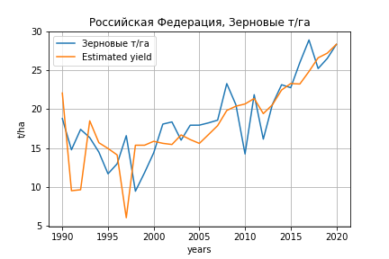
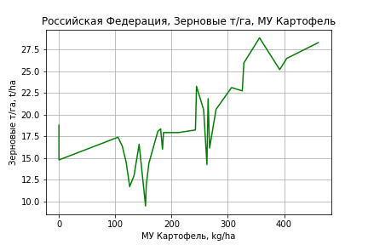
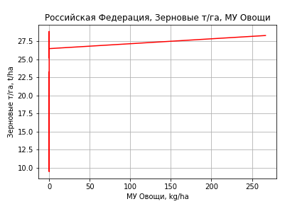
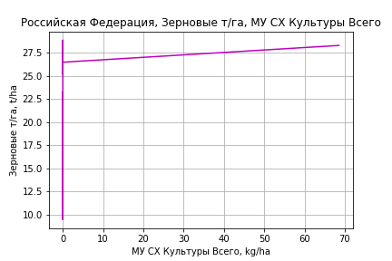
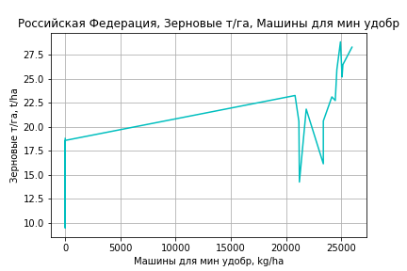
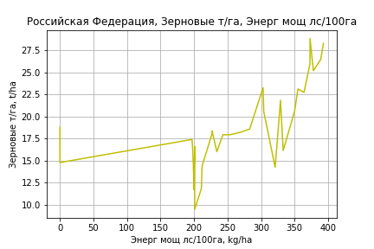
 | Российская Федерация
Зерновые т/га
 |  | Iteration 1 |  | Iteration 2 |  | Iteration 3 |  | Iteration 4 |  | Iteration 5 |  | Iteration 6 |  | Iteration 7 |  | Iteration 8 |  | Iteration 9 |  | Iteration 10 |  | Iteration 11 |  | Iteration 12
 |  | beta | P_value | beta | P_value | beta | P_value | beta | P_value | beta | P_value | beta | P_value | beta | P_value | beta | P_value | beta | P_value | beta | P_value | beta | P_value | beta | P_value
Parameters | Variables
МУ ВСЕГО | C1 | -1.3949379165 | 0.22087270462
МУ Зерновые плюс зернобоб | C2 | 1.6980990871 | 0.21794663198 | 0.076104851462 | 0.83954793231 | -0.038105171434 | 0.91512717767
МУ Картофель | C3 | -0.025105228684 | 0.63448629268 | 0.0082239132256 | 0.85876435928 | 0.021137354635 | 0.63443269367 | 0.018869729924 | 0.61896883382 | 0.04846288655 | 0.10962119976 | 0.04670509965 | 0.0004750993783 | 0.046446834279 | 0.00036992567899 | 0.047054639704 | 0.0003051742225 | 0.046805271296 | 0.00025209909115 | 0.047763501221 | 0.00014629998831 | 0.046490618743 | 0.00012213855944 | 0.048177789806 | 3.3196850749E-05
МУ Овощи и бахчевые | C4 | -0.017935769233 | 0.52948413787 | -0.02756923314 | 0.32754415402
МУ Овощи | C5 | -0.31693247179 | 0.28078890856 | 0.042908158497 | 0.16121825977 | 0.039561957972 | 0.19101607955 | 0.038678158724 | 0.17136495924 | 0.027778071145 | 0.29920917926 | 0.028272832277 | 0.25903996388 | 0.02858077174 | 0.24391320252 | 0.01199747168 | 0.51911514017 | 0.014468234284 | 0.41590186631 | 0.013408978827 | 0.44281502179 | 0.010935905442 | 0.51121182565 | 0.012047777534 | 0.46007343342
МУ Подсолнечник | C6 | -0.068803360002 | 0.79655601463 | -0.20698181175 | 0.40682900314 | -0.12400293847 | 0.59497003379 | -0.14503882548 | 0.2327852102
МУ Сахарная свекла | C7 | 0.021747977505 | 0.68278936627 | 0.05631410678 | 0.23233725491 | 0.03956854852 | 0.36242928368 | 0.037951074817 | 0.33746115249 | -0.0014483174506 | 0.94782026148
МУ СХ Культуры Всего | C8 | -0.081479264533 | 0.28078890856 | 0.011031135993 | 0.16121825977 | 0.010170870851 | 0.19101607955 | 0.009943657425 | 0.17136495924 | 0.0071413850221 | 0.29920917926 | 0.0072685817494 | 0.25903996388 | 0.0073477490269 | 0.24391320252 | 0.0030843957492 | 0.51911514016 | 0.0037195970546 | 0.41590186631 | 0.0034472760927 | 0.44281502178 | 0.002811480715 | 0.51121182565 | 0.0030973287376 | 0.46007343342
Тракторы | C9 | -0.0001810947089 | 0.70356166486 | -0.00014319120156 | 0.7667139795 | -0.0001673135398 | 0.72852536895 | -0.00017411824853 | 0.70803407199 | -0.00016382576761 | 0.72763077107 | -0.0001629823979 | 0.72232471619
Тракторы колесные | C10 | 0.00042042464067 | 0.57442146617 | 0.00025870518588 | 0.72932163711 | 0.00032042334634 | 0.66728723663 | 0.00033336569828 | 0.64135909855 | 0.00028508340103 | 0.69321065259 | 0.00028626428261 | 0.68456976431 | 7.7214939293E-05 | 0.83855464305 | -0.00016290266496 | 0.5950748871
Опрыскиватели | C11 | -0.002740163945 | 0.35110249744 | -0.0028970794657 | 0.33212894965 | -0.0032676867102 | 0.27140703092 | -0.0032686345589 | 0.25815882662 | -0.0030754202915 | 0.29102974113 | -0.0030839789761 | 0.27726295993 | -0.0027186028131 | 0.29246519436
Копатели картофеля | C12 | 0.0024093076331 | 0.8137829736 | -0.00011052803609 | 0.99134792231 | 0.00017284195274 | 0.98646020124 | 0.00043816636938 | 0.96362919866 | 0.002680899362 | 0.77903734264 | 0.0025565856062 | 0.77954168602 | 0.00039506067775 | 0.95277245342 | -0.00082611081346 | 0.90027477487 | -0.0031295372762 | 0.52493303781
Машины для мин удобр | C13 | 0.0036920298228 | 0.20755190972 | 0.0032012689774 | 0.27449064869 | 0.003301825962 | 0.25927390491 | 0.0033314934679 | 0.24004709934 | 0.0031148517529 | 0.27521310406 | 0.0031271361204 | 0.26044556459 | 0.0024334315188 | 0.20420954299 | 0.0017660015648 | 0.32609074596 | 0.001733653759 | 0.32703555575 | 0.0010403393734 | 0.44591683449 | 0.00031181709 | 0.44043638082 | 0.00010350186794 | 0.3360278194
Посев компл для зерн | C14 | -0.00019167250963 | 0.97115300599 | 0.0012565323419 | 0.81142575356 | 0.001300084615 | 0.80494456108 | 0.0012115056479 | 0.81067102316 | 0.0011344163198 | 0.8245814601 | 0.0011387279034 | 0.81955161371 | 0.002164957842 | 0.58842664622 | -0.00056526815888 | 0.85378521611 | -0.0017542755755 | 0.40070636603 | -0.00075878181383 | 0.57472163269
Сеялки | C15 | -0.00028955669396 | 0.53797432987 | -2.4600563216E-06 | 0.99526354331 | -1.0421375476E-05 | 0.97992636031 | -2.3258624431E-05 | 0.95189943681 | -4.4894544123E-05 | 0.90833668405 | -4.4966826102E-05 | 0.90588717802 | -5.3351678084E-05 | 0.8859140915 | 0.000145477052 | 0.6527578811 | -8.2560382007E-06 | 0.95378868178 | -7.3355510097E-05 | 0.45801020566 | -2.4501897031E-05 | 0.59145611214
Энерг мощ лс/100га | C16 | 0.030038808083 | 0.00025086596659 | 0.028019503376 | 0.00037099499899 | 0.026154510738 | 0.0004154763924 | 0.026016519117 | 0.00023892227506 | 0.02621755336 | 0.00022383349795 | 0.026262839743 | 0.00014067509986 | 0.026358531539 | 9.4930028383E-05 | 0.026101839139 | 9.8595897032E-05 | 0.026196271357 | 7.0917054985E-05 | 0.025771240988 | 6.2114801318E-05 | 0.026321463014 | 2.9197677026E-05 | 0.025513969094 | 1.8849600028E-05

 | R2 |  | 0.976 |  | 0.974 |  | 0.972 |  | 0.972 |  | 0.97 |  | 0.97 |  | 0.969 |  | 0.968 |  | 0.967 |  | 0.967 |  | 0.966 |  | 0.966
 | R2 adj. |  | 0.953 |  | 0.952 |  | 0.952 |  | 0.954 |  | 0.953 |  | 0.955 |  | 0.957 |  | 0.957 |  | 0.958 |  | 0.959 |  | 0.96 |  | 0.961
 | F-statistic |  | 43.319723929 |  | 44.661423611 |  | 47.975430877 |  | 54.824186786 |  | 58.160452712 |  | 67.160114008 |  | 77.68086757 |  | 86.630465494 |  | 101.9794826 |  | 121.74952504 |  | 149.93735861 |  | 192.36848856
 | F value |  | 4.2904762736E-10 |  | 1.3235872547E-10 |  | 2.9949812903E-11 |  | 3.9239273503E-12 |  | 1.0186680738E-12 |  | 1.1983215417E-13 |  | 1.3913850791E-14 |  | 2.5087159482E-15 |  | 2.733390437E-16 |  | 2.8839280651E-17 |  | 2.6004721254E-18 |  | 2.018526924E-19
 | P value |  | 2.8842596341E+20 |  | 1.5987992296E+19 |  | 2.9054408445E+19 |  | 4.1286810359E+18 |  | 1.289783087E+18 |  | 3.3721378887E+17 |  | 1.7612923934E+18 |  | 2.2385882274E+18 |  | 7.8403930252E+18 |  | 1.4593727206E+18 |  | 1.4024623197E+18 |  | 4.635197593E+17
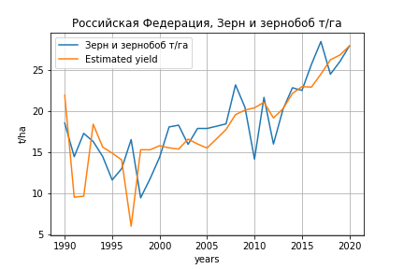
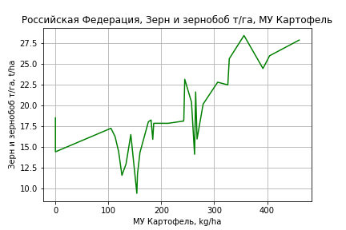
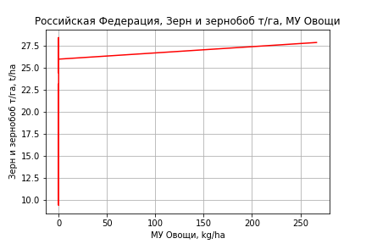
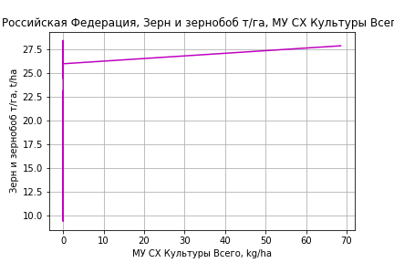
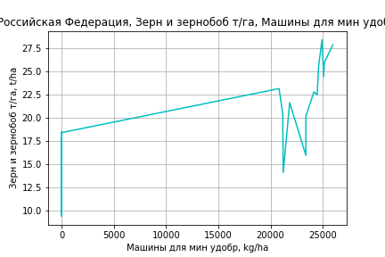
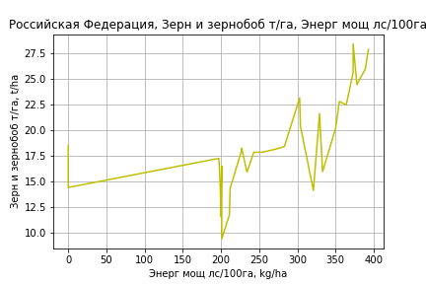
Зерн и зернобоб т/га
 |  | Iteration 1 |  | Iteration 2 |  | Iteration 3 |  | Iteration 4 |  | Iteration 5 |  | Iteration 6 |  | Iteration 7 |  | Iteration 8 |  | Iteration 9 |  | Iteration 10 |  | Iteration 11 |  | Iteration 12
 |  | beta | P_value | beta | P_value | beta | P_value | beta | P_value | beta | P_value | beta | P_value | beta | P_value | beta | P_value | beta | P_value | beta | P_value | beta | P_value | beta | P_value
Parameters | Variables
МУ ВСЕГО | C1 | -1.3749357305 | 0.22471436021
МУ Зерновые плюс зернобоб | C2 | 1.6784378975 | 0.2205421902 | 0.079701636326 | 0.83100262294 | -0.032119205514 | 0.92789121745
МУ Картофель | C3 | -0.02468123827 | 0.6382693999 | 0.0081699929811 | 0.85877070342 | 0.020813295669 | 0.63715284155 | 0.018901893584 | 0.61577485974 | 0.049105265242 | 0.10355939506 | 0.046605389281 | 0.000460891855 | 0.046380949904 | 0.00035314537543 | 0.046964141444 | 0.0002871736554 | 0.046722561543 | 0.00023562835404 | 0.047657465432 | 0.00013643640636 | 0.046226953581 | 0.00012108230057 | 0.047623899459 | 3.4748558305E-05
МУ Овощи и бахчевые | C4 | -0.017497178656 | 0.53717418215 | -0.026992507141 | 0.33441073816
МУ Овощи | C5 | -0.31210979081 | 0.28524194294 | 0.0425710405 | 0.1617540664 | 0.039294839776 | 0.19077482558 | 0.038549877121 | 0.16969215913 | 0.027425028211 | 0.30272343496 | 0.028128663823 | 0.25899679926 | 0.028396271287 | 0.24416138038 | 0.012484533921 | 0.49921214484 | 0.014878127367 | 0.39931861142 | 0.013844657194 | 0.42456170116 | 0.011065326934 | 0.50355790231 | 0.011985936095 | 0.45874479411
МУ Подсолнечник | C6 | -0.075344128974 | 0.77650605818 | -0.21154122294 | 0.39376620296 | -0.13029820039 | 0.57378503563 | -0.14802954637 | 0.22034918647
МУ Сахарная свекла | C7 | 0.021840213365 | 0.67980294069 | 0.055910694669 | 0.23263117921 | 0.039515439908 | 0.35961415115 | 0.03815205619 | 0.33146559088 | -0.0020597570612 | 0.92545533508
МУ СХ Культуры Всего | C8 | -0.080239415245 | 0.28524194294 | 0.010944467289 | 0.1617540664 | 0.010102198197 | 0.19077482558 | 0.009910677874 | 0.16969215913 | 0.0070506222219 | 0.30272343496 | 0.007231517893 | 0.25899679926 | 0.0073003163321 | 0.24416138038 | 0.0032096131905 | 0.49921214484 | 0.0038249752972 | 0.39931861142 | 0.0035592834003 | 0.42456170116 | 0.002844753317 | 0.50355790231 | 0.0030814300984 | 0.45874479411
Тракторы | C9 | -0.00016134663898 | 0.733006789 | -0.00012398663468 | 0.7959036136 | -0.00014760435317 | 0.75764874073 | -0.00015334010582 | 0.73958552873 | -0.00014283539251 | 0.76007340312 | -0.00014163597541 | 0.75615342303
Тракторы колесные | C10 | 0.00038991105641 | 0.6001851387 | 0.00023051051674 | 0.75622129391 | 0.00029093758333 | 0.6940518421 | 0.00030184681287 | 0.67075312158 | 0.00025256892789 | 0.72520107986 | 0.00025424834505 | 0.71673037909 | 7.2578986698E-05 | 0.84722567009 | -0.00015781473723 | 0.60381116108
Опрыскиватели | C11 | -0.0025927384203 | 0.37426599415 | -0.0027474039101 | 0.35397669742 | -0.0031102583516 | 0.29097197511 | -0.0031110573021 | 0.27759173384 | -0.0029138589295 | 0.31391594707 | -0.0029260308543 | 0.29948240068 | -0.0026085093924 | 0.30915991648
Копатели картофеля | C12 | 0.0020987026054 | 0.83647444781 | -0.0003850008307 | 0.96967212865 | -0.00010755871222 | 0.99151186161 | 0.00011608572094 | 0.99028879665 | 0.0024050641818 | 0.80019410553 | 0.0022282685931 | 0.8062264926 | 0.00034984677853 | 0.95792323818 | -0.00082187175618 | 0.90002571024 | -0.0030533554586 | 0.53176132511
Машины для мин удобр | C13 | 0.0036032682572 | 0.21563561392 | 0.0031195444919 | 0.28346123596 | 0.0032179979059 | 0.26774080347 | 0.0032430049242 | 0.24891138622 | 0.0030218960267 | 0.28687884824 | 0.0030393665147 | 0.27123790921 | 0.0024365190345 | 0.20107741603 | 0.0017961175402 | 0.31446113395 | 0.0017647800512 | 0.31483620954 | 0.0010883429051 | 0.42170402603 | 0.00026960293613 | 0.50142258251 | 9.7121853934E-05 | 0.36232686972
Посев компл для зерн | C14 | -0.00026716386697 | 0.95956941929 | 0.0011602749974 | 0.82448529239 | 0.0012029161923 | 0.81793131642 | 0.0011282521522 | 0.82214734187 | 0.0010495732312 | 0.83664249713 | 0.0010557050464 | 0.83163023457 | 0.0019475257597 | 0.62415641751 | -0.00067213612421 | 0.8252639122 | -0.001824007354 | 0.37880837175 | -0.00085274673523 | 0.52527713081
Сеялки | C15 | -0.00028841416428 | 0.53725763726 | -5.4342405809E-06 | 0.98946890541 | -1.3229015395E-05 | 0.97433229174 | -2.4049652645E-05 | 0.94989511361 | -4.6131708029E-05 | 0.9053233536 | -4.6234505463E-05 | 0.90274550889 | -5.3521161595E-05 | 0.8848783308 | 0.00013725573579 | 0.66875288259 | -1.1675819374E-05 | 0.93416627336 | -7.5190585401E-05 | 0.4432682296 | -2.0287109477E-05 | 0.65440953786
Энерг мощ лс/100га | C16 | 0.02965563627 | 0.00026851025785 | 0.027665286621 | 0.00039337207462 | 0.025839308117 | 0.00043487096293 | 0.025722993689 | 0.00024866101287 | 0.025928173286 | 0.00023774571951 | 0.025992578329 | 0.00014887626273 | 0.026075737008 | 0.00010040556256 | 0.025829439706 | 0.00010192137112 | 0.025920922529 | 7.3212438255E-05 | 0.025506238605 | 6.3766138485E-05 | 0.026124598228 | 2.9624716042E-05 | 0.025456008464 | 1.7371160062E-05

 | R2 |  | 0.976 |  | 0.973 |  | 0.972 |  | 0.972 |  | 0.969 |  | 0.969 |  | 0.969 |  | 0.968 |  | 0.967 |  | 0.967 |  | 0.966 |  | 0.966
 | R2 adj. |  | 0.953 |  | 0.951 |  | 0.951 |  | 0.954 |  | 0.952 |  | 0.955 |  | 0.957 |  | 0.956 |  | 0.958 |  | 0.959 |  | 0.96 |  | 0.961
 | F-statistic |  | 42.798151039 |  | 44.194532352 |  | 47.552562505 |  | 54.351063263 |  | 57.406253919 |  | 66.273531114 |  | 76.770400908 |  | 85.918265687 |  | 101.20210355 |  | 120.89092322 |  | 148.32298827 |  | 190.9750709
 | F value |  | 4.7080591064E-10 |  | 1.4416689794E-10 |  | 3.2321377361E-11 |  | 4.246139214E-12 |  | 1.1542086232E-12 |  | 1.3698778854E-13 |  | 1.5759396938E-14 |  | 2.7481024172E-15 |  | 2.9855836309E-16 |  | 3.1400749334E-17 |  | 2.9777678338E-18 |  | 2.2187467089E-19
 | P value |  | 2.8842596341E+20 |  | 1.5987992296E+19 |  | 2.9054408445E+19 |  | 4.1286810359E+18 |  | 1.289783087E+18 |  | 3.3721378887E+17 |  | 1.7612923934E+18 |  | 2.2385882274E+18 |  | 7.8403930252E+18 |  | 1.4593727206E+18 |  | 1.4024623197E+18 |  | 4.635197593E+17
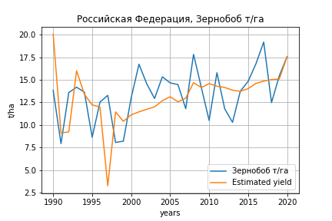
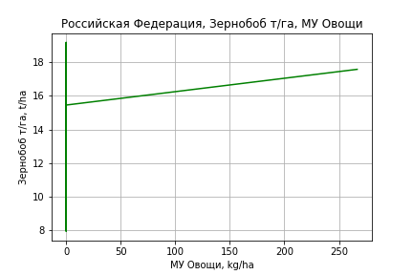
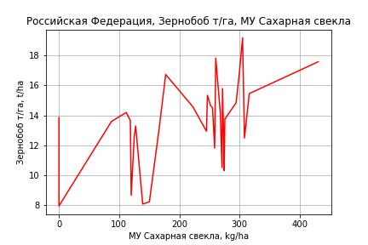
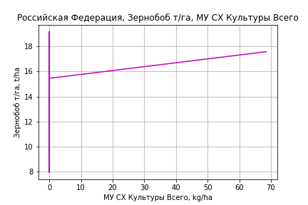
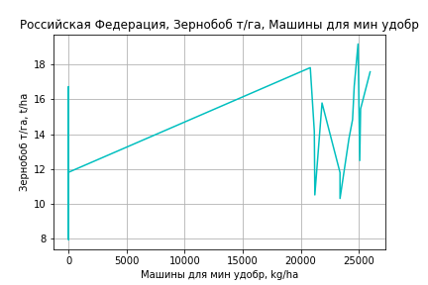
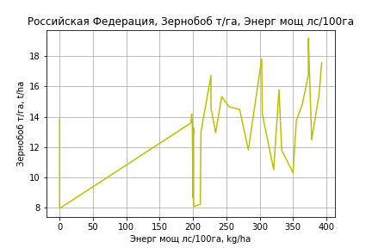
Зернобоб т/га
 |  | Iteration 1 |  | Iteration 2 |  | Iteration 3 |  | Iteration 4 |  | Iteration 5 |  | Iteration 6 |  | Iteration 7 |  | Iteration 8 |  | Iteration 9 |  | Iteration 10 |  | Iteration 11 |  | Iteration 12
 |  | beta | P_value | beta | P_value | beta | P_value | beta | P_value | beta | P_value | beta | P_value | beta | P_value | beta | P_value | beta | P_value | beta | P_value | beta | P_value | beta | P_value
Parameters | Variables
МУ ВСЕГО | C1 | -0.99220821749 | 0.30102233041
МУ Зерновые плюс зернобоб | C2 | 1.388831762 | 0.23387863963 | 0.23512019518 | 0.45789439305 | 0.17569389992 | 0.50303399868 | 0.15067898193 | 0.54935258634 | -0.23711816171 | 0.12939108022
МУ Картофель | C3 | -0.037633213563 | 0.40414779967 | -0.013926460673 | 0.71896724228
МУ Овощи и бахчевые | C4 | -0.0062461579775 | 0.79513695531 | -0.013098364042 | 0.57429144267 | -0.010743787575 | 0.62187260376
МУ Овощи | C5 | -0.22146261904 | 0.37122752047 | 0.034489152089 | 0.1771356148 | 0.031912954869 | 0.18021046602 | 0.031507766838 | 0.17605282407 | 0.048007997785 | 0.041302743019 | 0.036892592249 | 0.10229498179 | 0.037380985288 | 0.078861544526 | 0.029875167473 | 0.08371714441 | 0.024428860914 | 0.12990027443 | 0.026591871986 | 0.089874224278 | 0.023590088118 | 0.10541402487 | 0.024824181215 | 0.073483622589
МУ Подсолнечник | C6 | -0.21771551609 | 0.342446857 | -0.31600074706 | 0.13884878341 | -0.26147845251 | 0.068965387375 | -0.24775663346 | 0.071433646691
МУ Сахарная свекла | C7 | 0.022571119607 | 0.61736624422 | 0.047157731747 | 0.2316868999 | 0.038396949292 | 0.19927212032 | 0.03474794485 | 0.21884916351 | 0.062784671104 | 0.018655944748 | 0.025877853619 | 0.0032981014912 | 0.025894807021 | 0.0026014072071 | 0.026020692066 | 0.0021465516878 | 0.026293451389 | 0.0018612923332 | 0.02620519659 | 0.0016638951326 | 0.025906403701 | 0.0015545060495 | 0.025978688432 | 0.0012433247272
МУ СХ Культуры Всего | C8 | -0.056935192596 | 0.37122752047 | 0.0088667176663 | 0.1771356148 | 0.0082044104764 | 0.18021046602 | 0.0081002418416 | 0.1760528241 | 0.012342239119 | 0.041302743019 | 0.0094846112368 | 0.10229498179 | 0.009610170809 | 0.078861544526 | 0.0076805215312 | 0.08371714441 | 0.0062803461237 | 0.12990027443 | 0.0068364284662 | 0.089874224278 | 0.0060647084198 | 0.10541402487 | 0.0063819778914 | 0.073483622589
Тракторы | C9 | 6.11831711E-05 | 0.87924324947 | 8.8143633647E-05 | 0.82701418254 | 9.1691420295E-05 | 0.81556677229 | 8.0090139023E-05 | 0.834889323 | 0.00017597678762 | 0.66449032608 | 0.00015312080533 | 0.71487394739 | 0.0001247556803 | 0.57943261698 | 7.7305103403E-05 | 0.71219752275 | -8.4893735086E-05 | 0.50856938113
Тракторы колесные | C10 | 0.00013867849341 | 0.82632696342 | 2.3648734696E-05 | 0.96977122728 | 3.1451998406E-06 | 0.99585766061 | 3.7311713235E-05 | 0.94953266475 | -9.4008838046E-05 | 0.87998454304 | -5.2166787557E-05 | 0.93537709041
Опрыскиватели | C11 | -0.00090962794567 | 0.71180469725 | -0.0010212407044 | 0.67913665301 | -0.00099589756938 | 0.67886575743 | -0.0011626907836 | 0.61847763495 | -0.001258847529 | 0.61201297317 | -0.0011537409899 | 0.65279902163 | -0.0012804768672 | 0.51941519598
Копатели картофеля | C12 | -0.0033121178153 | 0.70292136457 | -0.0051044568349 | 0.55136791842 | -0.0046762881299 | 0.57153629017 | -0.0047243883437 | 0.55945168713 | -0.0091839584165 | 0.26962178907 | -0.0064678976359 | 0.43806974435 | -0.0062085064227 | 0.4089013332 | -0.0070905884034 | 0.33230687058
Машины для мин удобр | C13 | 0.0022104539514 | 0.36743665293 | 0.0018613796752 | 0.4431379233 | 0.0017683535853 | 0.45185270013 | 0.0018474176433 | 0.42147337269 | 0.0016663001577 | 0.4937806578 | 0.0017273648138 | 0.49272594117 | 0.0018616920323 | 0.31558934041 | 0.0017131287527 | 0.3447915355 | 0.0017614505411 | 0.33083032838 | 0.00090697990927 | 0.46508230089 | 0.00019134634105 | 0.55320911826 | 8.9127690114E-05 | 0.23283233353
Посев компл для зерн | C14 | -0.0015849776704 | 0.7248307034 | -0.00055488110676 | 0.89967058847 | -0.00048209942572 | 0.91043355695 | -0.00049222924811 | 0.90664445657 | 0.00057653948894 | 0.89627954713 | 3.3663914367E-05 | 0.99410990988 | -0.00015607587639 | 0.9674321575 | -0.0022967162965 | 0.2323667597 | -0.0015332289569 | 0.37761717451 | -0.00072313783126 | 0.5494284723
Сеялки | C15 | -0.00031898843904 | 0.42547404277 | -0.00011477888985 | 0.74088331492 | -0.00010115858099 | 0.76351846694 | -0.00010987301547 | 0.73834647343 | 1.289165558E-05 | 0.96995810292 | -8.7719742115E-05 | 0.80102500676 | -0.00010049664297 | 0.74030075766 | -5.4380393907E-05 | 0.85156007589 | 9.2634681567E-05 | 0.70973959119 | -6.1055385166E-05 | 0.4974316114 | -1.2945640153E-05 | 0.74402963437
Энерг мощ лс/100га | C16 | 0.02244098029 | 0.00079568385401 | 0.021004664953 | 0.00099647764394 | 0.020533545551 | 0.00067584768232 | 0.019929129549 | 0.00050774571856 | 0.024069784219 | 3.2510268345E-05 | 0.024523920239 | 3.2939125485E-05 | 0.024517390324 | 2.1266184207E-05 | 0.024457089978 | 1.6059004777E-05 | 0.024337303979 | 1.4773059472E-05 | 0.024353096851 | 1.0987659161E-05 | 0.024506615195 | 7.2136652514E-06 | 0.024419276804 | 5.0637680601E-06

 | R2 |  | 0.966 |  | 0.963 |  | 0.963 |  | 0.963 |  | 0.955 |  | 0.95 |  | 0.95 |  | 0.949 |  | 0.947 |  | 0.946 |  | 0.945 |  | 0.945
 | R2 adj. |  | 0.934 |  | 0.933 |  | 0.936 |  | 0.939 |  | 0.931 |  | 0.926 |  | 0.929 |  | 0.931 |  | 0.931 |  | 0.933 |  | 0.934 |  | 0.936
 | F-statistic |  | 30.156529271 |  | 31.961392524 |  | 36.149100551 |  | 40.744970755 |  | 38.963413204 |  | 39.765468592 |  | 46.272226058 |  | 53.327270668 |  | 60.854024888 |  | 72.515584216 |  | 89.110237057 |  | 115.16126151
 | F value |  | 6.739655072E-09 |  | 1.9677452907E-09 |  | 3.3684880452E-10 |  | 5.7484151757E-11 |  | 4.5408634111E-11 |  | 2.1954273198E-11 |  | 3.10471358E-12 |  | 5.0100333498E-13 |  | 9.8255743726E-14 |  | 1.3630581252E-14 |  | 1.6272821888E-15 |  | 1.4872771161E-16
 | P value |  | 2.8842596341E+20 |  | 1.5987992296E+19 |  | 2.7997746785E+19 |  | 7.2375101483E+17 |  | 3.2108903873E+17 |  | 6.3921645108E+18 |  | 3.2885926992E+18 |  | 2.4101076826E+19 |  | 1.5225670851E+19 |  | 6.6142434035E+18 |  | 1.3749542055E+19 |  | 2.1375696916E+18
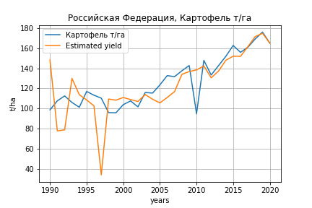
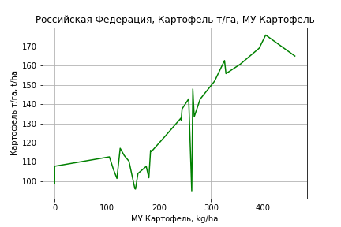
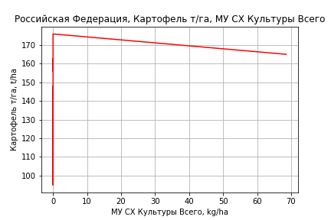
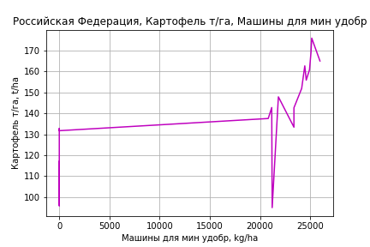
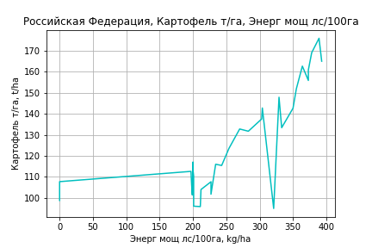
Картофель т/га
 |  | Iteration 1 |  | Iteration 2 |  | Iteration 3 |  | Iteration 4 |  | Iteration 5 |  | Iteration 6 |  | Iteration 7 |  | Iteration 8 |  | Iteration 9 |  | Iteration 10 |  | Iteration 11 |  | Iteration 12 |  | Iteration 13
 |  | beta | P_value | beta | P_value | beta | P_value | beta | P_value | beta | P_value | beta | P_value | beta | P_value | beta | P_value | beta | P_value | beta | P_value | beta | P_value | beta | P_value | beta | P_value
Parameters | Variables
МУ ВСЕГО | C1 | 1.8965099591 | 0.76108297476 | 0.17481442037 | 0.9162405038 | -0.59271242105 | 0.70724704664
МУ Зерновые плюс зернобоб | C2 | -2.1651786433 | 0.77402707457
МУ Картофель | C3 | 0.18178882414 | 0.53968902652 | 0.13011917843 | 0.5682207809 | 0.20647464482 | 0.35936615014 | 0.18053106663 | 0.38718208135 | 0.49018423092 | 0.010299778506 | 0.49018423092 | 0.010299778506 | 0.27233669919 | 0.00092747096866 | 0.26803521804 | 0.00097008313915 | 0.26741291097 | 0.00074382482681 | 0.26765466402 | 0.00056689872625 | 0.26737402135 | 0.00043590082487 | 0.26177693576 | 0.00041055416819 | 0.27292434333 | 9.1108687347E-05
МУ Овощи и бахчевые | C4 | -0.20092295169 | 0.21679880759 | -0.19272404027 | 0.21468736524
МУ Овощи | C5 | 0.63443967458 | 0.69513544353 | 0.18732460989 | 0.65861422352 | -0.030725307102 | 0.93769113055 | 0.10529687583 | 0.48745863472 | -0.0087580947987 | 0.95574616158
МУ Подсолнечник | C6 | -1.8633766688 | 0.22300261769 | -1.7856151321 | 0.22119447179 | -1.0814201457 | 0.42304210634 | -1.5176390888 | 0.029131720845
МУ Сахарная свекла | C7 | 0.42517783655 | 0.16553565776 | 0.378476686 | 0.13073416415 | 0.25054157783 | 0.27106362894 | 0.23276832167 | 0.28321894425 | -0.17949410241 | 0.18482700348 | -0.17949410241 | 0.18482700348
МУ СХ Культуры Всего | C8 | 0.16310628502 | 0.69513544353 | 0.048158749265 | 0.65861422352 | -0.0078990815018 | 0.93769113055 | 0.027070473252 | 0.48745863472 | -0.002251593593 | 0.95574616158 | -0.036318231879 | 0.95574616158 | 0.21795289655 | 0.73369563829 | 0.23922117059 | 0.70807176886 | 0.28607396406 | 0.58795690562 | 0.23206979929 | 0.60903623864 | 0.21921595635 | 0.6117196167 | 0.19706649702 | 0.64279372291 | 0.22934860143 | 0.57916342266
Тракторы | C9 | -0.0025790584386 | 0.33916576255 | -0.0026490312588 | 0.31076938749 | -0.0028131575346 | 0.28965549046 | -0.0029267352672 | 0.25674469392 | -0.0028190380951 | 0.32160873443 | -0.0028190380951 | 0.32160873443 | -0.0027145168874 | 0.34847441197
Тракторы колесные | C10 | 0.0026193467315 | 0.53260895143 | 0.0028609355024 | 0.47462705374 | 0.0033300867693 | 0.41219616324 | 0.0035103765518 | 0.37317176906 | 0.0030051662996 | 0.48860667306 | 0.0030051662996 | 0.48860667306 | 0.0031515163141 | 0.47645432584 | -0.0003302582826 | 0.89117372144
Опрыскиватели | C11 | -0.006131078054 | 0.70619610302 | -0.0058914666931 | 0.70892830211 | -0.0083217355219 | 0.60220989941 | -0.0084609994625 | 0.58728877283 | -0.0064392682212 | 0.70815385076 | -0.0064392682212 | 0.70815385076 | -0.0074999703632 | 0.66894737782 | -0.0014145293727 | 0.93060454702 | -0.0027357497231 | 0.83048945242
Копатели картофеля | C12 | 0.03016281572 | 0.59975590305 | 0.03426513136 | 0.52713675685 | 0.036770147712 | 0.50459941147 | 0.040658397741 | 0.44240765788 | 0.064125626215 | 0.26877298686 | 0.064125626215 | 0.26877298686 | 0.048719068767 | 0.39745318779 | 0.012718273612 | 0.76495665692 | 0.010291996188 | 0.78540937454 | 0.0056464703041 | 0.8521551411 | 0.0083832730991 | 0.66849662175 | -0.0030271829179 | 0.63618481222
Машины для мин удобр | C13 | 0.015221441386 | 0.34792513805 | 0.015928885736 | 0.30713007703 | 0.016792194169 | 0.28958804057 | 0.017148382312 | 0.26749843106 | 0.01488151388 | 0.38077149444 | 0.01488151388 | 0.38077149444 | 0.016403950492 | 0.34312903732 | 0.0048501086041 | 0.68623449539 | 0.0051320670124 | 0.65735572467 | 0.0044124461952 | 0.68390589564 | 0.0031659052599 | 0.29446056334 | 0.0017168010776 | 0.35227245838 | 0.00090821616523 | 0.17216345853
Посев компл для зерн | C14 | -0.010226329146 | 0.73092423664 | -0.012363520634 | 0.6588922492 | -0.012594561832 | 0.65842235269 | -0.013614251631 | 0.62316188696 | -0.014420889284 | 0.63824739945 | -0.014420889284 | 0.63824739945 | -0.013886542454 | 0.65707186072 | 0.0032056008362 | 0.89960020157 | 0.0029736990967 | 0.90452530716 | -0.0015373913395 | 0.90442962861
Сеялки | C15 | 0.00087940587859 | 0.73727790185 | 0.00047628167792 | 0.82457910979 | 0.0003032792767 | 0.88938765459 | 0.00018619170205 | 0.92959462238 | -4.0199523449E-05 | 0.98624301871 | -4.0199523449E-05 | 0.98624301871 | -4.9157634823E-05 | 0.98351203181 | -0.00018880966225 | 0.93646602019 | -0.00048698069029 | 0.59296206765 | -0.00051492883438 | 0.55999301303 | -0.00052892575488 | 0.53764770185
Энерг мощ лс/100га | C16 | 0.21487633451 | 1.9291685802E-05 | 0.21708257692 | 7.2381988427E-06 | 0.20593506425 | 8.8891084961E-06 | 0.20224296344 | 3.7455552194E-06 | 0.20434652035 | 1.0029217365E-05 | 0.20434652035 | 1.0029217365E-05 | 0.20995899068 | 6.9143754496E-06 | 0.211552764 | 4.9487342248E-06 | 0.21180131378 | 2.8996137659E-06 | 0.21168307284 | 1.7885968608E-06 | 0.21179492124 | 1.070835289E-06 | 0.21406909709 | 5.5785703303E-07 | 0.20884120567 | 1.9664741784E-07

 | R2 |  | 0.983 |  | 0.983 |  | 0.981 |  | 0.981 |  | 0.976 |  | 0.976 |  | 0.973 |  | 0.972 |  | 0.972 |  | 0.972 |  | 0.972 |  | 0.972 |  | 0.971
 | R2 adj. |  | 0.967 |  | 0.969 |  | 0.968 |  | 0.969 |  | 0.962 |  | 0.962 |  | 0.961 |  | 0.961 |  | 0.962 |  | 0.964 |  | 0.965 |  | 0.966 |  | 0.967
 | F-statistic |  | 61.898068461 |  | 70.084328075 |  | 72.677407384 |  | 82.428418758 |  | 72.787476351 |  | 72.787476351 |  | 76.643079724 |  | 85.368516535 |  | 100.31515694 |  | 119.38017078 |  | 144.98856119 |  | 178.08212861 |  | 229.08612559
 | F value |  | 2.7278709863E-11 |  | 3.2842248756E-12 |  | 8.1458950233E-13 |  | 9.3044372779E-14 |  | 1.1778793789E-13 |  | 1.1778793789E-13 |  | 3.1576170911E-14 |  | 5.1237904569E-15 |  | 4.944588133E-16 |  | 4.417596337E-17 |  | 3.5058190294E-18 |  | 2.999225818E-19 |  | 2.0653779416E-20
 | P value |  | 2.8842596341E+20 |  | 2.2199535439E+19 |  | 1.5759120825E+20 |  | 4.1286810359E+18 |  | 1.289783087E+18 |  | 56796.34403 |  | 54048.521923 |  | 34544.483954 |  | 14337.605118 |  | 12369.499569 |  | 12000.826002 |  | 1547.3497318 |  | 1490.0422285
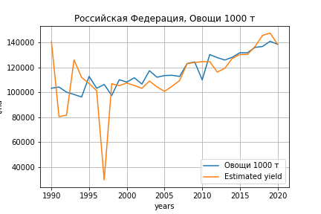
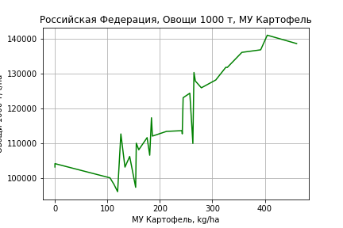
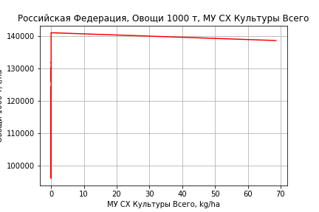
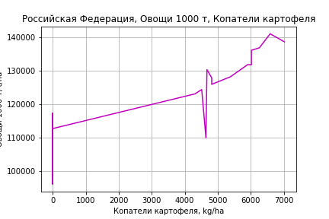
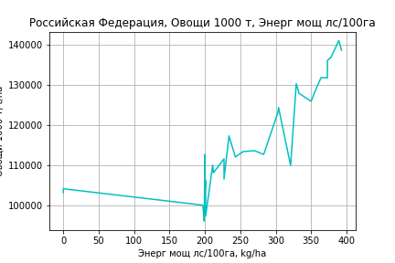
Овощи 1000 т
 |  | Iteration 1 |  | Iteration 2 |  | Iteration 3 |  | Iteration 4 |  | Iteration 5 |  | Iteration 6 |  | Iteration 7 |  | Iteration 8 |  | Iteration 9 |  | Iteration 10 |  | Iteration 11 |  | Iteration 12 |  | Iteration 13
 |  | beta | P_value | beta | P_value | beta | P_value | beta | P_value | beta | P_value | beta | P_value | beta | P_value | beta | P_value | beta | P_value | beta | P_value | beta | P_value | beta | P_value | beta | P_value
Parameters | Variables
МУ ВСЕГО | C1 | 2394.9866778 | 0.66195188634 | 18.448994436 | 0.98993817352 | -553.2809233 | 0.68675410648
МУ Зерновые плюс зернобоб | C2 | -2988.6983623 | 0.65191440946
МУ Картофель | C3 | 342.02340302 | 0.19746362384 | 270.70135021 | 0.18684938753 | 327.57845491 | 0.10311696384 | 303.36083033 | 0.1034960256 | 497.05812906 | 0.00225886683 | 497.05812906 | 0.00225886683 | 251.89336376 | 0.000418211673 | 249.82268602 | 0.0003469053259 | 248.81536793 | 0.0002626241624 | 248.65091821 | 0.0001923917359 | 243.92296864 | 0.00017571021628 | 243.79368366 | 0.0001288267429 | 235.36573805 | 5.0550703206E-06
МУ Овощи и бахчевые | C4 | -154.87727482 | 0.27497509618 | -143.55993008 | 0.29061486237
МУ Овощи | C5 | 705.64812088 | 0.61963536376 | 88.474075806 | 0.81222359545 | -73.951072571 | 0.82870002815 | 53.021935398 | 0.6863571626 | -18.322853756 | 0.88752643126
МУ Подсолнечник | C6 | -1174.0220494 | 0.37581973961 | -1066.6841269 | 0.40075737795 | -542.1300398 | 0.64196472041 | -949.32855802 | 0.10591885177
МУ Сахарная свекла | C7 | 232.23386874 | 0.3788107285 | 167.77006451 | 0.43496152684 | 72.471340196 | 0.70989915211 | 55.880489004 | 0.76376975115 | -202.00196505 | 0.074274085 | -202.00196505 | 0.074274085
МУ СХ Культуры Всего | C8 | 181.41306122 | 0.61963536376 | 22.745547612 | 0.81222359545 | -19.011870165 | 0.82870002815 | 13.631258028 | 0.6863571626 | -4.7105701721 | 0.88752643127 | -75.981553832 | 0.88752643126 | 210.17418559 | 0.70005015623 | 220.41245938 | 0.68101898463 | 296.25229597 | 0.50487926238 | 307.86904156 | 0.45868318839 | 310.84822968 | 0.44880511509 | 301.52579068 | 0.40038155356 | 296.08254409 | 0.39942881615
Тракторы | C9 | -1.166863102 | 0.61812416699 | -1.2634498911 | 0.57874356413 | -1.3857073773 | 0.54407171552 | -1.4917291013 | 0.5014022406 | -1.4243613049 | 0.53856651368 | -1.4243613049 | 0.53856651368 | -1.3067335442 | 0.59330383037
Тракторы колесные | C10 | 0.44157804609 | 0.90392649597 | 0.77505443887 | 0.82464020255 | 1.1245247124 | 0.74803473272 | 1.2928203206 | 0.70359520608 | 0.9767962251 | 0.78277355438 | 0.9767962251 | 0.78277355438 | 1.1414979625 | 0.76074807045 | -0.53458358256 | 0.7919269694
Опрыскиватели | C11 | 1.9468022391 | 0.8912018567 | 2.2775491197 | 0.86955947947 | 0.46724448585 | 0.97303308055 | 0.33724538528 | 0.98007344222 | 1.601898634 | 0.90950903666 | 1.601898634 | 0.90950903666 | 0.408188567 | 0.97814109664 | 3.3376416532 | 0.80664199453 | 1.1990042731 | 0.91103305162 | 0.39401277655 | 0.94327097064 | -0.26956606084 | 0.95998574197
Копатели картофеля | C12 | 24.469900859 | 0.62709801269 | 30.132520927 | 0.52754029192 | 31.99850491 | 0.50403654975 | 35.628080551 | 0.4389683742 | 50.307532558 | 0.28979452616 | 50.307532558 | 0.28979452616 | 32.969052702 | 0.49977832429 | 15.638732576 | 0.66163369208 | 11.711357712 | 0.71243291776 | 13.988290177 | 0.4421813841 | 3.2409911114 | 0.62514751117 | 3.427813428 | 0.5243304053 | 2.204134153 | 0.25408804761
Машины для мин удобр | C13 | 3.3332752456 | 0.81222864141 | 4.3097941007 | 0.75017072687 | 4.9528716234 | 0.71545789415 | 5.2853635668 | 0.6900842933 | 3.8673696867 | 0.77946758886 | 3.8673696867 | 0.77946758886 | 5.5807139313 | 0.70218656295 | 0.018842929727 | 0.99850464458 | 0.47524431013 | 0.9609151835 | 0.27251511833 | 0.97642300645 | 0.073647958414 | 0.9935454559 | -0.37629802737 | 0.80668981219
Посев компл для зерн | C14 | -5.7138858856 | 0.82634867266 | -8.6639522549 | 0.72498443176 | -8.8360545946 | 0.72091585855 | -9.7879072869 | 0.68425722488 | -10.29248322 | 0.68242038244 | -10.29248322 | 0.68242038244 | -9.691131375 | 0.71566253959 | -1.4631932537 | 0.94526963534 | -1.8385687378 | 0.92964378676
Сеялки | C15 | 1.0157487012 | 0.65898617425 | 0.45929732382 | 0.80816443971 | 0.33042802143 | 0.86160548498 | 0.22112995527 | 0.90396170993 | 0.079515484985 | 0.96685060845 | 0.079515484985 | 0.96685060845 | 0.06943406127 | 0.97264477052 | 0.0022073699966 | 0.99911369029 | -0.48043710792 | 0.53061210089 | -0.4768673943 | 0.52418628767
Энерг мощ лс/100га | C16 | 210.17635441 | 5.3917612132E-06 | 213.22173503 | 1.824677025E-06 | 204.91796484 | 1.5445924146E-06 | 201.47148915 | 5.7485414527E-07 | 202.78732681 | 7.339585761E-07 | 202.78732681 | 7.339585761E-07 | 209.1035791 | 7.4458231506E-07 | 209.87080109 | 4.1532619214E-07 | 210.27312448 | 2.1870913829E-07 | 210.34510653 | 1.1705410753E-07 | 212.27254644 | 5.6835991354E-08 | 212.32247428 | 3.0159154933E-08 | 215.78064139 | 5.7190818841E-10

 | R2 |  | 0.984 |  | 0.984 |  | 0.983 |  | 0.983 |  | 0.98 |  | 0.98 |  | 0.977 |  | 0.976 |  | 0.976 |  | 0.976 |  | 0.976 |  | 0.976 |  | 0.976
 | R2 adj. |  | 0.969 |  | 0.971 |  | 0.971 |  | 0.972 |  | 0.969 |  | 0.969 |  | 0.965 |  | 0.967 |  | 0.968 |  | 0.969 |  | 0.97 |  | 0.971 |  | 0.972
 | F-statistic |  | 66.500261374 |  | 74.700744141 |  | 79.517544543 |  | 90.074438415 |  | 89.574102689 |  | 89.574102689 |  | 87.556895146 |  | 100.4766145 |  | 117.7831064 |  | 140.41200789 |  | 167.64880294 |  | 209.20368128 |  | 270.90985042
 | F value |  | 1.5619407903E-11 |  | 1.9376923499E-12 |  | 3.7077372343E-13 |  | 4.0968527301E-14 |  | 1.5770096189E-14 |  | 1.5770096189E-14 |  | 8.1795158077E-15 |  | 9.0577117839E-16 |  | 8.2798299487E-17 |  | 6.6919185193E-18 |  | 6.0259873569E-19 |  | 3.9273990373E-20 |  | 2.2887566684E-21
 | P value |  | 2.8842596341E+20 |  | 2.2199535439E+19 |  | 1.5759120825E+20 |  | 4.1286810359E+18 |  | 1.289783087E+18 |  | 56796.34403 |  | 54048.521923 |  | 34544.483954 |  | 14337.605118 |  | 13664.025734 |  | 3111.4116388 |  | 1547.3497318 |  | 353.047454

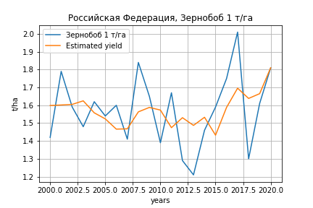
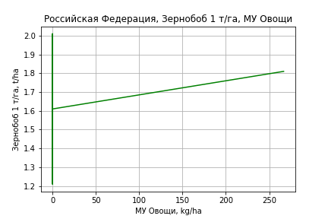
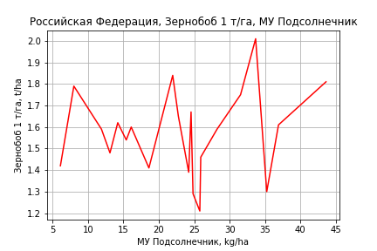
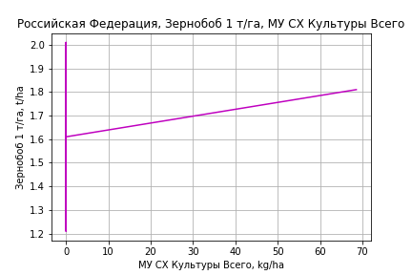
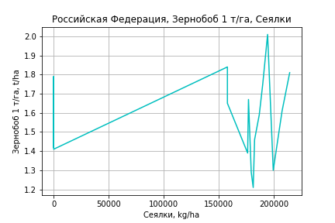
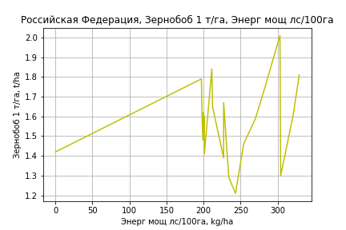
Зернобоб 1 т/га
Calculated on the basis of information in the (21) years: 2000.0-2020.0
 |  | Iteration 1 |  | Iteration 2 |  | Iteration 3 |  | Iteration 4 |  | Iteration 5 |  | Iteration 6 |  | Iteration 7 |  | Iteration 8 |  | Iteration 9 |  | Iteration 10 |  | Iteration 11 |  | Iteration 12
 |  | beta | P_value | beta | P_value | beta | P_value | beta | P_value | beta | P_value | beta | P_value | beta | P_value | beta | P_value | beta | P_value | beta | P_value | beta | P_value | beta | P_value
Parameters | Variables
МУ ВСЕГО | C1 | 0.00089697377592 | 0.99386828626 | 0.014063315087 | 0.8980307811 | 0.0042826096499 | 0.88166109448 | 0.0060695007262 | 0.81219590819 | -0.001577163835 | 0.93522706926
МУ Зерновые плюс зернобоб | C2 | 0.019833225106 | 0.87161478288 | -0.010063810999 | 0.92598150092
МУ Картофель | C3 | -0.0033707890272 | 0.5266696884
МУ Овощи и бахчевые | C4 | -0.00091438378755 | 0.87273206607 | -0.001011935961 | 0.85261132931 | -0.000925648827 | 0.85313963057
МУ Овощи | C5 | 0.0040482125219 | 0.89298763517 | 0.0070246904019 | 0.80478763351 | 0.0044511503272 | 0.44251247808 | 0.0047078914769 | 0.37547837054 | 0.0033769715803 | 0.43437978698 | 0.0037052158202 | 0.01215625251 | 0.0039027079641 | 0.0061589167226 | 0.003302638139 | 0.0065028977472 | 0.0027165253221 | 0.016977705439 | 0.0027830460424 | 0.012903767854 | 0.0029821802693 | 0.015109831118 | 0.0030478244166 | 0.0081043060952
МУ Подсолнечник | C6 | 0.036852792803 | 0.39839649238 | 0.040121569719 | 0.33364527776 | 0.041586694113 | 0.24633543232 | 0.040521055958 | 0.22319853066 | 0.031578238188 | 0.22590676563 | 0.029797803165 | 0.023883865256 | 0.029880307549 | 0.019861932516 | 0.030592002524 | 0.016535877261 | 0.033658336655 | 0.011281685677 | 0.03477841802 | 0.0076878092377 | 0.021895987976 | 0.060023170906 | 0.020373123084 | 0.015206563417
МУ Сахарная свекла | C7 | -0.00024776088988 | 0.96665750111 | -0.00062246580902 | 0.91198988569 | -0.00089450685964 | 0.84196794753 | -0.0014778185141 | 0.62505606209
МУ СХ Культуры Всего | C8 | 0.0010407434022 | 0.89298763517 | 0.0018059576045 | 0.80478763351 | 0.0011443335325 | 0.44251247808 | 0.0012103383818 | 0.37547837051 | 0.00086817598451 | 0.43437978697 | 0.00095256335921 | 0.012156252511 | 0.0010033360508 | 0.0061589167226 | 0.00084906581224 | 0.0065028977472 | 0.00069838374113 | 0.016977705439 | 0.00071548536322 | 0.012903767854 | 0.00076668021323 | 0.015109831118 | 0.00078355647967 | 0.0081043060952
Тракторы | C9 | 2.2981883103E-05 | 0.46368684478 | 2.4477087297E-05 | 0.41283139211 | 2.4304399028E-05 | 0.38181776113 | 2.2270378469E-05 | 0.35199751291 | 2.3200838818E-05 | 0.31135234573 | 2.2687035964E-05 | 0.27853124419 | 1.1152334561E-05 | 0.31799070695 | 7.56035486E-06 | 0.46838631817 | -5.1522809489E-06 | 0.44547100482
Тракторы колесные | C10 | -1.8564180016E-05 | 0.71871168369 | -2.6004838101E-05 | 0.58936802598 | -2.5305853257E-05 | 0.56802709293 | -2.105759259E-05 | 0.55374474645 | -2.1834532662E-05 | 0.52197456798 | -2.1216625808E-05 | 0.50215840685
Опрыскиватели | C11 | -3.7285203169E-05 | 0.84062451121 | -2.7784334326E-05 | 0.87473163463 | -2.6060916563E-05 | 0.87321010676 | -3.9860084244E-05 | 0.77119325989 | -4.4444220994E-05 | 0.73492543938 | -4.4587932792E-05 | 0.72111926446 | -9.6132632027E-05 | 0.32830446752
Копатели картофеля | C12 | -0.00059591068574 | 0.42917780979 | -0.00057031329249 | 0.42541795579 | -0.00055016552862 | 0.38574631263 | -0.00050897642419 | 0.36098425338 | -0.00062442924061 | 0.20357098305 | -0.00060848265487 | 0.15447049558 | -0.00050275425781 | 0.18735981432 | -0.00056537779277 | 0.13506358425
Машины для мин удобр | C13 | 0.00015886709401 | 0.38912728696 | 0.00012706698624 | 0.44746502188 | 0.00012854919624 | 0.40765748145 | 0.00013763788742 | 0.32271563735 | 0.00012946691233 | 0.32693968868 | 0.00013025489679 | 0.29886159309 | 0.00018493420137 | 0.056950553835 | 0.00017439420226 | 0.067224378975 | 0.00018088010811 | 0.069205329283 | 0.00013083011555 | 0.06374595627 | -5.0970741348E-06 | 0.84223865017
Посев компл для зерн | C14 | -6.6531085041E-05 | 0.84335020728 | -2.5225528108E-05 | 0.93616342995 | -3.3301555479E-05 | 0.90605116106 | -4.5182576624E-05 | 0.86144469458 | -1.3461929829E-05 | 0.95533219244 | -1.7324772287E-05 | 0.93840943081 | -9.4593057301E-05 | 0.61770459626 | -0.00025661565564 | 0.01716069391 | -0.00020333158556 | 0.045310999012 | -0.00015785789996 | 0.042557544839
Сеялки | C15 | -1.6226798789E-05 | 0.63830925334 | -7.9975539197E-06 | 0.7920935133 | -9.56055219E-06 | 0.6850279625 | -1.13783463E-05 | 0.57394428349 | -7.8926510848E-06 | 0.66257027503 | -8.0925906813E-06 | 0.63518196076 | -1.3303378295E-05 | 0.37585130523 | -9.9381674031E-06 | 0.49346222695 | 1.0452899272E-06 | 0.93687518291 | -8.4108476412E-06 | 0.095831077073 | 7.9244361381E-07 | 0.75843193612 | 3.1207046865E-07 | 0.71997333145
Энерг мощ лс/100га | C16 | 0.0045584998764 | 0.011352595671 | 0.0042289542869 | 0.0069403194095 | 0.0041883692014 | 0.0025787509662 | 0.0041129021745 | 0.00084514230479 | 0.0041206322957 | 0.00046012594575 | 0.0040724968412 | 1.0934119792E-05 | 0.0040708818705 | 5.2564997631E-06 | 0.0040403627144 | 3.4651669184E-06 | 0.0039108903298 | 4.9667732491E-06 | 0.0038580178519 | 3.0943108193E-06 | 0.0044168683336 | 3.0782574688E-07 | 0.0044815952986 | 3.8109718722E-09

 | R2 |  | 0.994 |  | 0.993 |  | 0.993 |  | 0.993 |  | 0.993 |  | 0.993 |  | 0.993 |  | 0.992 |  | 0.991 |  | 0.99 |  | 0.987 |  | 0.987
 | R2 adj. |  | 0.979 |  | 0.98 |  | 0.983 |  | 0.985 |  | 0.986 |  | 0.987 |  | 0.988 |  | 0.988 |  | 0.986 |  | 0.987 |  | 0.983 |  | 0.984
 | F-statistic |  | 65.295248016 |  | 75.87297343 |  | 93.257757256 |  | 113.13751476 |  | 133.3186706 |  | 161.20286719 |  | 187.1480141 |  | 209.7923948 |  | 215.68656606 |  | 258.13287263 |  | 248.11893979 |  | 328.68145613
 | F value |  | 2.2116738437E-05 |  | 2.9796991687E-06 |  | 2.9428860154E-07 |  | 2.680429529E-08 |  | 2.5064855749E-09 |  | 1.8870470891E-10 |  | 1.6601170815E-11 |  | 1.7884539861E-12 |  | 3.664001869E-13 |  | 2.9044337309E-14 |  | 1.4360287111E-14 |  | 7.4821178124E-16
 | P value |  | 5.7600529954E+19 |  | 2.2460540126E+19 |  | 8.8446891477E+18 |  | 2.6315608163E+18 |  | 1.8821095627E+17 |  | 2.1908925883E+18 |  | 9.4745260186E+18 |  | 4.8557399133E+18 |  | 6.6778719037E+18 |  | 6.756511655E+18 |  | 2.1503315614E+19 |  | 1.4681958107E+20

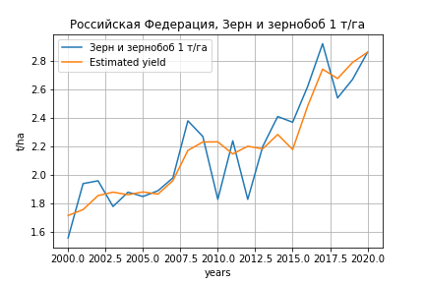
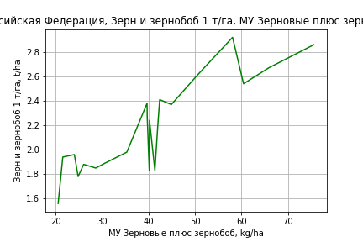
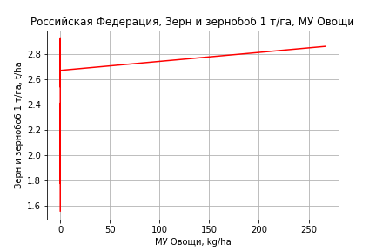
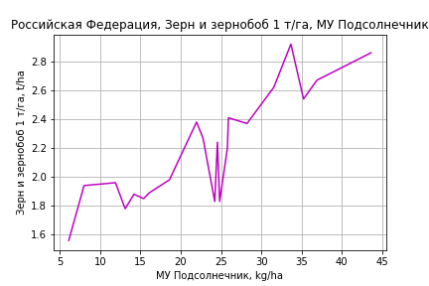
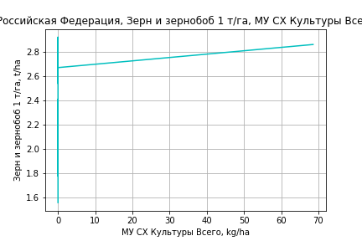
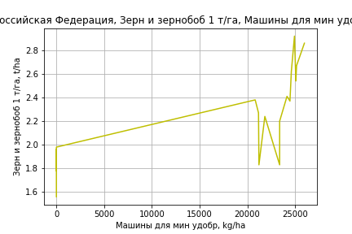
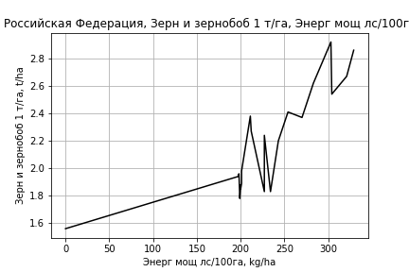
Зерн и зернобоб 1 т/га
Calculated on the basis of information in the (21) years: 2000.0-2020.0
 |  | Iteration 1 |  | Iteration 2 |  | Iteration 3 |  | Iteration 4 |  | Iteration 5 |  | Iteration 6 |  | Iteration 7 |  | Iteration 8 |  | Iteration 9 |  | Iteration 10 |  | Iteration 11
 |  | beta | P_value | beta | P_value | beta | P_value | beta | P_value | beta | P_value | beta | P_value | beta | P_value | beta | P_value | beta | P_value | beta | P_value | beta | P_value
Parameters | Variables
МУ ВСЕГО | C1 | -0.069418976614 | 0.47734820736
МУ Зерновые плюс зернобоб | C2 | 0.0791969688 | 0.44197240836 | 0.01060651793 | 0.7470632232 | 0.016494361035 | 0.58666456735 | 0.008264692598 | 0.76524741512 | 0.0077309291346 | 0.60717914269 | 0.0067528946722 | 0.62508318497 | 0.010014875984 | 0.51441425944 | 0.011011263497 | 0.46155326858 | 0.01628453302 | 0.21310264271 | 0.0087672019882 | 0.51875098844 | 0.012302540072 | 0.35468232223
МУ Картофель | C3 | 0.00014975917226 | 0.97208233909 | 0.00069408001598 | 0.86436791063 | 0.00065941368426 | 0.86549490537 | -8.7048177549E-05 | 0.98119815256
МУ Овощи и бахчевые | C4 | -0.0025262492577 | 0.59292352808 | -0.0027784514791 | 0.54110759341
МУ Овощи | C5 | -0.015256900349 | 0.54195759024 | 0.0025389469485 | 0.2990744802 | 0.0018949965328 | 0.3605275313 | 0.0029821935339 | 0.06394180236 | 0.0029783915577 | 0.049307343033 | 0.0030372827375 | 0.033913884875 | 0.0016355661301 | 0.18492097206 | 0.001728956288 | 0.14981617966 | 0.0013965623815 | 0.19330362097 | 0.0018441542014 | 0.11695401851 | 0.0015954272987 | 0.16221567103
МУ Подсолнечник | C6 | 0.068037329672 | 0.086133015817 | 0.057622461581 | 0.089572634064 | 0.055179019502 | 0.083572292923 | 0.041194741266 | 0.090724766909 | 0.041241464862 | 0.07256447336 | 0.042300794755 | 0.050261368087 | 0.039616686089 | 0.089725102799 | 0.038203507665 | 0.090584709106 | 0.033141439818 | 0.11062738724 | 0.032199191217 | 0.15629393438 | 0.031545246136 | 0.16466905873
МУ Сахарная свекла | C7 | -0.0016941332108 | 0.72824685438 | -0.000565516467 | 0.89839625102 | -0.0024533795304 | 0.43472787353
МУ СХ Культуры Всего | C8 | -0.0039223529622 | 0.54195759024 | 0.00065273062393 | 0.2990744802 | 0.00048717924963 | 0.3605275313 | 0.00076668362338 | 0.06394180236 | 0.00076570618403 | 0.049307343053 | 0.00078084634944 | 0.033913884881 | 0.00042048302787 | 0.18492097207 | 0.00044449243703 | 0.14981617965 | 0.00035903823638 | 0.19330362098 | 0.00047410833978 | 0.1169540185 | 0.0004101638503 | 0.16221567102
Тракторы | C9 | 5.3138679888E-07 | 0.98307636631 | 3.8816057236E-09 | 0.99987161743 | -6.1776624438E-06 | 0.76980107515 | -4.8175195822E-06 | 0.81476432603 | -4.7657639761E-06 | 0.80538089721
Тракторы колесные | C10 | 4.9743345105E-06 | 0.90562419175 | 2.1102804267E-06 | 0.95815684321 | 1.518412729E-05 | 0.64588354558 | 1.4749924758E-05 | 0.64793005638 | 1.4558329766E-05 | 0.62249887792 | 8.4331334972E-06 | 0.57706893754 | -8.8583110489E-06 | 0.51657406144
Опрыскиватели | C11 | -0.00014375850928 | 0.36063648504 | -0.00015698792103 | 0.29841801804 | -0.00019677387224 | 0.14144935762 | -0.00020920310745 | 0.10867924502 | -0.00020897274808 | 0.089388258576 | -0.00019917684354 | 0.070852030548
Копатели картофеля | C12 | 0.00018849209276 | 0.7543089516 | 0.00013530033784 | 0.81384542988 | 0.00027113291365 | 0.59678375719 | 6.939554596E-05 | 0.87210587758 | 6.9025736805E-05 | 0.86551126932 | -5.7728197762E-07 | 0.99835716412 | -6.5055320547E-05 | 0.83429523564 | -0.00018209019639 | 0.46787782171
Машины для мин удобр | C13 | 0.00024100258308 | 0.13607240653 | 0.00023288130471 | 0.12894916617 | 0.00026103723796 | 0.067021651172 | 0.00025508162993 | 0.063892110861 | 0.00025419723064 | 0.042271124708 | 0.00023471761573 | 0.008977738399 | 0.00018459749314 | 0.035607987715 | 0.00018186906491 | 0.032914243598 | 0.00014916335372 | 0.029231594523 | 2.7740301293E-05 | 0.26049717439 | 3.8643811186E-06 | 0.63879699961
Посев компл для зерн | C14 | -2.9342996901E-06 | 0.99148691112 | 3.6369228781E-05 | 0.88873974775 | -4.4607989792E-06 | 0.98522128959 | 4.3555592384E-05 | 0.84874880681 | 4.4837042938E-05 | 0.83082698569 | 7.5834702119E-05 | 0.63762594489 | -0.0001260225515 | 0.36480788817 | -0.00018958803425 | 0.060100978578 | -0.00014455954441 | 0.053454072128
Сеялки | C15 | -1.9745368785E-05 | 0.48955926201 | -1.0299047925E-05 | 0.66817812279 | -1.6682836538E-05 | 0.42825144398 | -1.1454485875E-05 | 0.55348922372 | -1.123810195E-05 | 0.48480014651 | -1.1226806715E-05 | 0.46456093344 | 2.1358576363E-06 | 0.88753302797 | -6.4331778108E-06 | 0.38806010694 | -1.0654898968E-05 | 0.029729291173 | -2.5653481373E-06 | 0.30162020534
Энерг мощ лс/100га | C16 | 0.0038802411756 | 0.0095540353928 | 0.0039664202533 | 0.0053552041924 | 0.0037190990659 | 0.0030066089906 | 0.003890259232 | 0.0012893119681 | 0.0038815789405 | 0.00032747997732 | 0.0039221547164 | 0.00012184355742 | 0.0037467133616 | 0.00031693681327 | 0.0037168036558 | 0.00021727030336 | 0.0034616902176 | 9.1642984002E-05 | 0.0041760682883 | 4.7296898362E-06 | 0.0038674456768 | 1.8082413819E-06

 | R2 |  | 0.998 |  | 0.998 |  | 0.998 |  | 0.997 |  | 0.997 |  | 0.997 |  | 0.996 |  | 0.996 |  | 0.996 |  | 0.995 |  | 0.994
 | R2 adj. |  | 0.993 |  | 0.993 |  | 0.994 |  | 0.994 |  | 0.995 |  | 0.995 |  | 0.994 |  | 0.994 |  | 0.994 |  | 0.993 |  | 0.993
 | F-statistic |  | 192.27589015 |  | 219.31438545 |  | 254.86632658 |  | 286.35180067 |  | 347.0703928 |  | 417.27684223 |  | 370.596483 |  | 435.39768292 |  | 513.68971398 |  | 486.71385453 |  | 578.60277714
 | F value |  | 8.9403166091E-07 |  | 7.5152844448E-08 |  | 5.4631957174E-09 |  | 4.2488087149E-10 |  | 2.174243076E-11 |  | 1.047309284E-12 |  | 2.8415072908E-13 |  | 1.6110847919E-14 |  | 8.8538054051E-16 |  | 2.6031354282E-16 |  | 1.7578455684E-17
 | P value |  | 5.7600529954E+19 |  | 1.6448449137E+19 |  | 6.6464902911E+19 |  | 1.1971948792E+19 |  | 1.846438379E+19 |  | 2.413536516E+20 |  | 5.5494182142E+18 |  | 6.8410410388E+18 |  | 6.1133775222E+18 |  | 2.8265708508E+19 |  | 4.243300731E+18

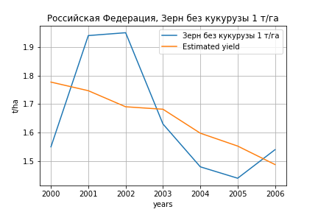
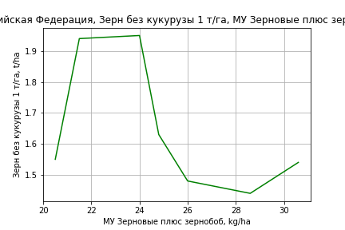
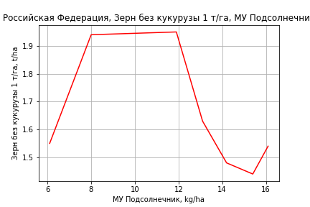
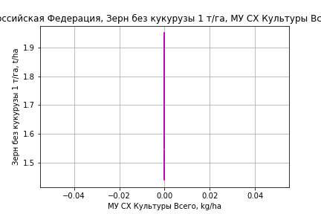
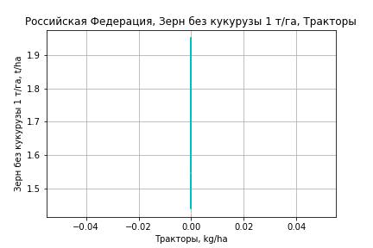
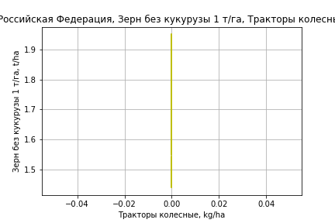
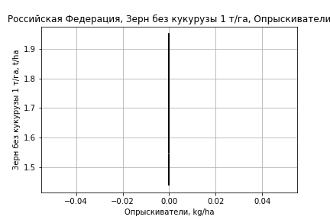
Зерн без кукурузы 1 т/га
Calculated on the basis of information in the (7) years: 2000.0-2006.0
 |  | Iteration 1 |  | Iteration 2 |  | Iteration 3 |  | Iteration 4 |  | Iteration 5 |  | Iteration 6
 |  | beta | P_value | beta | P_value | beta | P_value | beta | P_value | beta | P_value | beta | P_value
Parameters | Variables
МУ ВСЕГО | C1 | -13.247723635
МУ Зерновые плюс зернобоб | C2 | 11.667090948 |  | 0.10343485226 | 0.51454916158 | 0.077071860575 | 0.43709617769 | 0.062579589094 | 0.42368309954 | 0.062579589094 | 0.42368309954 | 0.0067643001788 | 0.90919745523
МУ Картофель | C3 | 0.32351588262 |  | -0.0079223696129 | 0.66768880197
МУ Овощи и бахчевые | C4 | 0.059144578898 |  | -1.1519896145E-05 | 0.99946948677 | -0.00517036524 | 0.60805182851
МУ Овощи | C5 | 9.060808114E-15 |  | -8.4959091517E-16 | 0.47997128901 | -1.4020857934E-16 | 0.66222188124 | -2.6096790785E-16 | 0.29292383658
МУ Подсолнечник | C6 | -2.6973004839 |  | 0.07280866685 | 0.70243158132 | 0.024228105311 | 0.8232442791 | 0.051423639369 | 0.54009776877 | 0.051423639369 | 0.54009776877 | 0.0014213363974 | 0.98440021477
МУ Сахарная свекла | C7 | -0.044285574365 |  | -0.0093362216363 | 0.63852332307 | -0.0044865687919 | 0.69086103842 | -0.0083470026278 | 0.29131223124 | -0.0083470026278 | 0.29131223124
МУ СХ Культуры Всего | C8 | 0 |  | 0 |  | 0 |  | 0 |  | 0 |  | 0
Тракторы | C9 | 0 |  | 0 |  | 0 |  | 0 |  | 0 |  | 0
Тракторы колесные | C10 | 0 |  | 0 |  | 0 |  | 0 |  | 0 |  | 0
Опрыскиватели | C11 | 0 |  | 0 |  | 0 |  | 0 |  | 0 |  | 0
Копатели картофеля | C12 | 0 |  | 0 |  | 0 |  | 0 |  | 0 |  | 0
Машины для мин удобр | C13 | 0 |  | 0 |  | 0 |  | 0 |  | 0 |  | 0
Посев компл для зерн | C14 | 0 |  | 0 |  | 0 |  | 0 |  | 0 |  | 0
Сеялки | C15 | 0 |  | 0 |  | 0 |  | 0 |  | 0 |  | 0
Энерг мощ лс/100га | C16 | -0.070893296828 |  | 0.0044767818278 | 0.49143172973 | 0.0029223473419 | 0.40466276883 | 0.0034769694476 | 0.2334448438 | 0.0034769694476 | 0.2334448438 | 0.0049532249651 | 0.086040126353

 | R2 |  | 1 |  | 0.996 |  | 0.995 |  | 0.994 |  | 0.994 |  | 0.99
 | R2 adj. |  |  |  | 0.972 |  | 0.981 |  | 0.985 |  | 0.985 |  | 0.983
 | F-statistic |  |  |  | 41.251271727 |  | 74.290376842 |  | 117.78035533 |  | 117.78035533 |  | 135.14167983
 | F value |  |  |  | 0.11862225596 |  | 0.013334877235 |  | 0.0012535324741 |  | 0.0012535324741 |  | 0.00017838289791
 | P value |  | 69484.038882 |  | 1.5621731999E+18 |  | inf |  | inf |  | inf |  | inf

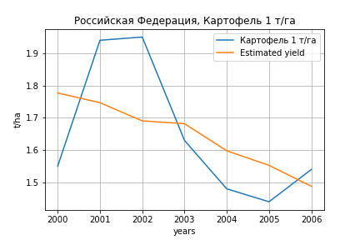
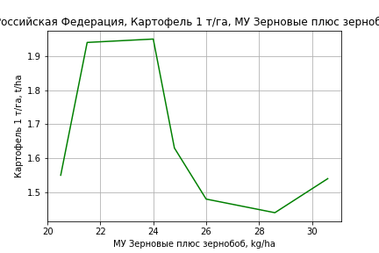





Картофель 1 т/га
Calculated on the basis of information in the (7) years: 2000.0-2006.0
 |  | Iteration 1 |  | Iteration 2 |  | Iteration 3 |  | Iteration 4 |  | Iteration 5 |  | Iteration 6
 |  | beta | P_value | beta | P_value | beta | P_value | beta | P_value | beta | P_value | beta | P_value
Parameters | Variables
МУ ВСЕГО | C1 | -13.247723635
МУ Зерновые плюс зернобоб | C2 | 11.667090948 |  | 0.10343485226 | 0.51454916158 | 0.077071860575 | 0.43709617769 | 0.062579589094 | 0.42368309954 | 0.062579589094 | 0.42368309954 | 0.0067643001788 | 0.90919745523
МУ Картофель | C3 | 0.32351588262 |  | -0.0079223696129 | 0.66768880197
МУ Овощи и бахчевые | C4 | 0.059144578898 |  | -1.1519896145E-05 | 0.99946948677 | -0.00517036524 | 0.60805182851
МУ Овощи | C5 | 9.060808114E-15 |  | -8.4959091517E-16 | 0.47997128901 | -1.4020857934E-16 | 0.66222188124 | -2.6096790785E-16 | 0.29292383658
МУ Подсолнечник | C6 | -2.6973004839 |  | 0.07280866685 | 0.70243158132 | 0.024228105311 | 0.8232442791 | 0.051423639369 | 0.54009776877 | 0.051423639369 | 0.54009776877 | 0.0014213363974 | 0.98440021477
МУ Сахарная свекла | C7 | -0.044285574365 |  | -0.0093362216363 | 0.63852332307 | -0.0044865687919 | 0.69086103842 | -0.0083470026278 | 0.29131223124 | -0.0083470026278 | 0.29131223124
МУ СХ Культуры Всего | C8 | 0 |  | 0 |  | 0 |  | 0 |  | 0 |  | 0
Тракторы | C9 | 0 |  | 0 |  | 0 |  | 0 |  | 0 |  | 0
Тракторы колесные | C10 | 0 |  | 0 |  | 0 |  | 0 |  | 0 |  | 0
Опрыскиватели | C11 | 0 |  | 0 |  | 0 |  | 0 |  | 0 |  | 0
Копатели картофеля | C12 | 0 |  | 0 |  | 0 |  | 0 |  | 0 |  | 0
Машины для мин удобр | C13 | 0 |  | 0 |  | 0 |  | 0 |  | 0 |  | 0
Посев компл для зерн | C14 | 0 |  | 0 |  | 0 |  | 0 |  | 0 |  | 0
Сеялки | C15 | 0 |  | 0 |  | 0 |  | 0 |  | 0 |  | 0
Энерг мощ лс/100га | C16 | -0.070893296828 |  | 0.0044767818278 | 0.49143172973 | 0.0029223473419 | 0.40466276883 | 0.0034769694476 | 0.2334448438 | 0.0034769694476 | 0.2334448438 | 0.0049532249651 | 0.086040126353

 | R2 |  | 1 |  | 0.996 |  | 0.995 |  | 0.994 |  | 0.994 |  | 0.99
 | R2 adj. |  |  |  | 0.972 |  | 0.981 |  | 0.985 |  | 0.985 |  | 0.983
 | F-statistic |  |  |  | 41.251271727 |  | 74.290376842 |  | 117.78035533 |  | 117.78035533 |  | 135.14167983
 | F value |  |  |  | 0.11862225596 |  | 0.013334877235 |  | 0.0012535324741 |  | 0.0012535324741 |  | 0.00017838289791
 | P value |  | 69484.038882 |  | 1.5621731999E+18 |  | inf |  | inf |  | inf |  | inf






Кукуруза на зер 1 т/га
Calculated on the basis of information in the (21) years: 2000.0-2020.0
 |  | Iteration 1 |  | Iteration 2 |  | Iteration 3 |  | Iteration 4 |  | Iteration 5 |  | Iteration 6 |  | Iteration 7 |  | Iteration 8 |  | Iteration 9 |  | Iteration 10 |  | Iteration 11 |  | Iteration 12 |  | Iteration 13
 |  | beta | P_value | beta | P_value | beta | P_value | beta | P_value | beta | P_value | beta | P_value | beta | P_value | beta | P_value | beta | P_value | beta | P_value | beta | P_value | beta | P_value | beta | P_value
Parameters | Variables
МУ ВСЕГО | C1 | -0.3873262908 | 0.18273116718
МУ Зерновые плюс зернобоб | C2 | 0.40347319056 | 0.18581435621 | 0.020769696265 | 0.84060188174 | -0.013920596471 | 0.85349023384
МУ Картофель | C3 | -0.0097491289027 | 0.4299159887 | -0.0067120663627 | 0.60306136613
МУ Овощи и бахчевые | C4 | 0.0091233718749 | 0.4950216861 | 0.0077161982791 | 0.58859766925 | 0.0076140690727 | 0.57426772451 | 0.0085218242784 | 0.47506061743 | 0.0085218242783 | 0.47506061743 | 0.0059627512951 | 0.58970593233 | 0.0057123295413 | 0.57518509753 | 0.0036605273122 | 0.70150559096 | 0.008781697246 | 0.28313001701 | 0.0056973229743 | 0.44670160703 | 0.0049856416894 | 0.54163096757 | 0.0051871587928 | 0.52067495835 | 0.010896213049 | 0.12294531515
МУ Овощи | C5 | -0.10046695403 | 0.18017454834 | -0.001174226568 | 0.87377551761 | -0.00199336172 | 0.77207389162 | -0.0029874042977 | 0.46396162757
МУ Подсолнечник | C6 | 0.069342360889 | 0.48456212167 | 0.011232137664 | 0.90635952451 | 0.022004373574 | 0.80429157687 | 0.019812822095 | 0.81097764245 | 0.019812822096 | 0.81097764245 | -0.0067013037707 | 0.92673696591
МУ Сахарная свекла | C7 | 0.0026491380514 | 0.84593811115 | 0.0089463057489 | 0.52710222646 | 0.0077368914854 | 0.55818489916 | 0.0060023891972 | 0.48933954046 | 0.0060023891972 | 0.48933954046 | 0.0085636786581 | 0.27799079756 | 0.0081909752424 | 0.20226587755 | 0.0092402102151 | 0.13497185595 | 0.0066558299138 | 0.2208817277 | 0.0080965487868 | 0.12761011907 | 0.0080743797002 | 0.16203598277 | 0.0077344571413 | 0.1727544467 | 0.0040609541536 | 0.40225795386
МУ СХ Культуры Всего | C8 | -0.025828762443 | 0.18017454834 | -0.00030187855671 | 0.87377551761 | -0.00051246767482 | 0.77207389162 | -0.0007680232438 | 0.46396162758 | -0.012388224208 | 0.46396162757
Тракторы | C9 | -4.2792817404E-05 | 0.54921360655 | -4.5736056266E-05 | 0.55232482723 | -4.2459153052E-05 | 0.55955933431 | -4.7432405969E-05 | 0.45767253516 | -4.7432405969E-05 | 0.45767253516 | -4.2754858213E-05 | 0.48917169468 | -4.1830775179E-05 | 0.4709279664
Тракторы колесные | C10 | 3.1023732579E-05 | 0.79269799702 | 1.5043614472E-05 | 0.9054549522 | 8.7516428843E-07 | 0.99406224172 | 8.8712062727E-06 | 0.93136621912 | 8.8712062727E-06 | 0.93136621912 | 1.4726741987E-05 | 0.88327399682 | 1.3829848901E-05 | 0.88426037702 | -4.6181361142E-05 | 0.33093497123
Опрыскиватели | C11 | -5.0802889083E-05 | 0.90491970632 | -0.00012461698477 | 0.78518676708 | -9.9946493728E-05 | 0.81701011284 | -0.00010733170629 | 0.79105529579 | -0.00010733170629 | 0.79105529579 | -0.00020262485062 | 0.59115507735 | -0.00020387315761 | 0.56989949781 | -6.5926874771E-05 | 0.82370378156 | -0.00024106522778 | 0.31870901145
Копатели картофеля | C12 | 0.0019561194329 | 0.2712519245 | 0.0016593336527 | 0.37248040694 | 0.0017326383516 | 0.3266736765 | 0.0019392213577 | 0.13666801281 | 0.0019392213577 | 0.13666801281 | 0.0017611481627 | 0.15316709121 | 0.0017706918275 | 0.13013032862 | 0.001220849449 | 0.14283000263 | 0.0009165020576 | 0.22473208854 | 0.00047442845906 | 0.42745587427 | -0.0003666158525 | 0.42285231236
Машины для мин удобр | C13 | 0.00045708779884 | 0.28904709115 | 0.00041177476225 | 0.3659003776 | 0.0003496163667 | 0.39838883339 | 0.00036794249085 | 0.33220838712 | 0.00036794249085 | 0.33220838712 | 0.00038042775158 | 0.30406048219 | 0.00038324773219 | 0.27517673342 | 0.00019291136005 | 0.37941855674 | 0.00021364782295 | 0.32888385448 | 0.00016411177288 | 0.43822430362 | 0.00012459475453 | 0.58766388876 | -5.7074644592E-05 | 0.21007257081
Посев компл для зерн | C14 | -0.00010449371689 | 0.89239898273 | 0.0001148020815 | 0.88842782303 | 0.00018433751805 | 0.81047100914 | 0.00012606620953 | 0.8483783479 | 0.00012606620953 | 0.8483783479 | 0.00026007184257 | 0.67556599242 | 0.0002594094974 | 0.66090252652 | 0.00050603475039 | 0.29533518046 | 0.00045809504131 | 0.33800661233 | 5.5230708296E-05 | 0.82687147043 | -1.0879202123E-05 | 0.96836876769 | 0.00019640934717 | 0.058857460749 | 7.919486306E-05 | 0.043482403788
Сеялки | C15 | -4.4729315753E-05 | 0.57424374825 | 7.976854792E-06 | 0.91544977512 | 2.1200724872E-05 | 0.75344434578 | 1.4501618522E-05 | 0.78632546446 | 1.4501618522E-05 | 0.78632546446 | 7.9718059583E-06 | 0.87684139352 | 6.6178907908E-06 | 0.8877834436 | 1.0176945565E-05 | 0.82384313352 | -3.1722710195E-05 | 0.085832745024 | -3.425867664E-05 | 0.062607954895
Энерг мощ лс/100га | C16 | 0.0026620690956 | 0.39514422904 | 0.003142909122 | 0.35027933017 | 0.0024323947576 | 0.39861396242 | 0.0020770451324 | 0.29862787047 | 0.0020770451324 | 0.29862787047 | 0.0025880619066 | 0.16410589248 | 0.0026498722342 | 0.10923138233 | 0.0027490116614 | 0.089192982496 | 0.0023991142772 | 0.12132444686 | 0.002690287448 | 0.079684982601 | 0.0029736838101 | 0.075283147986 | 0.0031144110367 | 0.058844882327 | 0.0031202664799 | 0.062076249712

 | R2 |  | 0.995 |  | 0.993 |  | 0.993 |  | 0.993 |  | 0.993 |  | 0.993 |  | 0.993 |  | 0.992 |  | 0.992 |  | 0.991 |  | 0.988 |  | 0.988 |  | 0.986
 | R2 adj. |  | 0.983 |  | 0.98 |  | 0.982 |  | 0.984 |  | 0.984 |  | 0.985 |  | 0.986 |  | 0.987 |  | 0.987 |  | 0.986 |  | 0.984 |  | 0.984 |  | 0.983
 | F-statistic |  | 83.7026801 |  | 75.784772094 |  | 89.45975773 |  | 108.53215967 |  | 108.53215967 |  | 123.47023171 |  | 149.26528055 |  | 172.1359103 |  | 193.12822402 |  | 219.38825221 |  | 211.6400924 |  | 259.02966535 |  | 310.48118092
 | F value |  | 1.0610164607E-05 |  | 2.9916685956E-06 |  | 3.4672769404E-07 |  | 3.2238868499E-08 |  | 3.2238868499E-08 |  | 3.6614912933E-09 |  | 2.8672783551E-10 |  | 2.7265385864E-11 |  | 3.0443497106E-12 |  | 3.257183076E-13 |  | 1.2630906698E-13 |  | 1.0228701371E-14 |  | 1.2057639194E-15
 | P value |  | 5.7600529954E+19 |  | 1.6448449137E+19 |  | 6.0435468819E+18 |  | 1.9484181564E+19 |  | 339931.65364 |  | 305620.86523 |  | 51471.788883 |  | 31695.34312 |  | 13302.04656 |  | 12236.14653 |  | 1743.5442559 |  | 1706.3692634 |  | 624.81846105






Кукуруза на силос 1 т/га
Calculated on the basis of information in the (14) years: 2007.0-2020.0
 |  | Iteration 1 |  | Iteration 2 |  | Iteration 3 |  | Iteration 4 |  | Iteration 5 |  | Iteration 6 |  | Iteration 7 |  | Iteration 8 |  | Iteration 9 |  | Iteration 10 |  | Iteration 11 |  | Iteration 12 |  | Iteration 13
 |  | beta | P_value | beta | P_value | beta | P_value | beta | P_value | beta | P_value | beta | P_value | beta | P_value | beta | P_value | beta | P_value | beta | P_value | beta | P_value | beta | P_value | beta | P_value
Parameters | Variables
МУ ВСЕГО | C1 | 0.26474591849 |  | 0.51386247116 |  | 20.184759419 | 0.55240388011 | 0.99668582224 | 0.41008935802 | 0.65919132557 | 0.4937879952 | 0.44716107972 | 0.21963871234 | 0.25218940799 | 0.5082310339 | 0.22181768009 | 0.54211488401 | 0.25504944305 | 0.44203462067 | 0.21650407781 | 0.45997377134 | -0.051523809497 | 0.79092509122
МУ Зерновые плюс зернобоб | C2 | 0.34987827174 |  | 0.16739125087 |  | -12.507137598 | 0.56792290803
МУ Картофель | C3 | -0.0026763942246
МУ Овощи и бахчевые | C4 | -0.23639178988 |  | -0.23495678714
МУ Овощи | C5 | 0.11412066746 |  | 0.18207146294 |  | 5.7692606062 | 0.5528172831 | 0.27936363216 | 0.47040576618 | 0.16262700694 | 0.59619093975 | 0.087876387719 | 0.06649123433 | 0.067457739995 | 0.15937056819 | 0.071771960508 | 0.11886660031 | 0.072437378358 | 0.091203659449 | 0.067109267031 | 0.070831107044 | 0.037087888892 | 0.1359581372 | 0.042165602017 | 0.0065302423608 | 0.044947577889 | 0.018335238178
МУ Подсолнечник | C6 | 0.21299978029 |  | 0.1619371379 |  | -4.7582986507 | 0.53695050049 | -0.47413118298 | 0.4744399066
МУ Сахарная свекла | C7 | 0.0054420701943 |  | -0.00909982142 |  | -1.4824038855 | 0.54688031623 | -0.1135774894 | 0.6888754717 | -0.06278569307 | 0.80152427453
МУ СХ Культуры Всего | C8 | 0.029338956655 |  | 0.046808232711 |  | 1.4832027416 | 0.5528172831 | 0.07182079879 | 0.47040576618 | 0.041809313019 | 0.59619093975 | 0.022591889688 | 0.066491234331 | 0.017342517827 | 0.15937056818 | 0.018451648464 | 0.11886660031 | 0.01862271884 | 0.091203659448 | 0.017252929907 | 0.070831107043 | 0.0095348194931 | 0.1359581372 | 0.010840234267 | 0.0065302423608 | 0.011555444503 | 0.018335238178
Тракторы | C9 | -1.4368272552E-05 |  | -1.9847332658E-05 |  | -0.00063334118047 | 0.35159546316 | -0.00055925801603 | 0.24607900609 | -0.00052554133036 | 0.2080900982 | -0.0005353066392 | 0.13504485826
Тракторы колесные | C10 | -0.00059351731637 |  | -0.00058873628885 |  | 0.00069557202062 | 0.45714875936 | 0.00051412160137 | 0.4216888774 | 0.0004419312037 | 0.43001473912 | 0.00043788942983 | 0.36181516065 | -0.00023358971961 | 0.44132564195
Опрыскиватели | C11 | 0.0028878275029 |  | 0.0027995340302 |  | -0.0076638457095 | 0.53748931338 | -0.00094444746144 | 0.68667340145 | -0.00069166877829 | 0.74286544504 | -0.00059537203974 | 0.73760710454 | 0.00034709397766 | 0.86452586148 | -0.00061683921536 | 0.69736909469
Копатели картофеля | C12 | 0.0090337624461 |  | 0.0094485558894 |  | 0.042845190214 | 0.42190183022 | 0.017415932377 | 0.22739480207 | 0.015940493583 | 0.19457690686 | 0.014497529308 | 0.10775582218 | 0.0053755410562 | 0.42363279916 | 0.0033799254661 | 0.56465731399 | 0.002726565732 | 0.60138860386 | 0.0031534849356 | 0.51071783421 | -0.0023780901665 | 0.14160631273 | -0.002023074658 | 0.012527380317
Машины для мин удобр | C13 | 0.00088484286082 |  | 0.00085503364332 |  | 0.00068847874248 | 0.88141828857 | 0.0030567340609 | 0.26169537407 | 0.0032265752563 | 0.18561367631 | 0.0032750901876 | 0.11753240399 | 0.0010371841722 | 0.48695571965 | 0.0012384346861 | 0.38667989731 | 0.0010797590445 | 0.39466619324 | 0.0006749792247 | 0.1734720759 | 0.00077738493909 | 0.12486804351 | 0.00066015729059 | 0.0017403267272 | 0.00027831339595 | 0.043607442976
Посев компл для зерн | C14 | -0.00041341343385 |  | -0.0002617166944 |  | 0.012587884365 | 0.63246923782 | -0.0025573576751 | 0.60053684214 | -0.0031447250976 | 0.48213589868 | -0.0034076181756 | 0.36559477469 | 0.00058386162197 | 0.86009213575 | 0.00051451378842 | 0.8722279389 | -0.00055462284081 | 0.7214803631
Сеялки | C15 | 0.00023574987966 |  | 0.00024009244428 |  | -0.00023678569797 | 0.69633700699 | -0.00010534558993 | 0.8119269072 | -6.437357823E-05 | 0.87316549464 | 4.3677369171E-06 | 0.98632635588 | 3.4223206838E-05 | 0.91143633212 | -0.00016606444194 | 0.34930536938 | -0.00018413661866 | 0.25301737157 | -0.00017493475339 | 0.23954397236
Энерг мощ лс/100га | C16 | 0.093295494609 |  | 0.10323152289 |  | 1.2087605684 | 0.54482421186 | 0.09669998562 | 0.63570420463 | 0.048958626043 | 0.7787556586 | 0.0073109582002 | 0.87237184048 | 0.032310523316 | 0.54382768489 | 0.036070704676 | 0.48234218683 | 0.03144890487 | 0.49744184301 | 0.036605076057 | 0.37988792808 | 0.072569352544 | 0.030523119807 | 0.065431395571 | 8.7948700729E-05 | 0.055104076886 | 0.0013540586234

 | R2 |  | 1 |  | 1 |  | 0.998 |  | 0.996 |  | 0.995 |  | 0.995 |  | 0.99 |  | 0.989 |  | 0.989 |  | 0.988 |  | 0.986 |  | 0.986 |  | 0.973
 | R2 adj. |  |  |  |  |  | 0.969 |  | 0.974 |  | 0.976 |  | 0.982 |  | 0.973 |  | 0.974 |  | 0.977 |  | 0.98 |  | 0.978 |  | 0.98 |  | 0.966
 | F-statistic |  |  |  |  |  | 34.693503658 |  | 45.478255733 |  | 53.788117069 |  | 76.946671524 |  | 56.801135245 |  | 67.187991759 |  | 87.1375884 |  | 113.9150833 |  | 127.65695772 |  | 175.82334176 |  | 132.38861503
 | F value |  |  |  |  |  | 0.13220005794 |  | 0.021709224905 |  | 0.0036575447791 |  | 0.0003956692496 |  | 0.00016785172004 |  | 2.6245174079E-05 |  | 2.8341812432E-06 |  | 2.6377362607E-07 |  | 4.4827947207E-08 |  | 3.2114904401E-09 |  | 6.510531228E-09
 | P value |  | 1859817.9386 |  | 26568771.685 |  | 2.7179721352E+19 |  | 5.603448224E+17 |  | 2.226679971E+17 |  | 1.8318509043E+17 |  | 2.5571118403E+17 |  | 7.9318571246E+17 |  | 3.8920816602E+17 |  | 1.9101095212E+17 |  | 1.2635641116E+18 |  | 4.0783042666E+16 |  | 9.0505948599E+16






Масличные 1 т/га
Calculated on the basis of information in the (21) years: 2000.0-2020.0
 |  | Iteration 1 |  | Iteration 2 |  | Iteration 3 |  | Iteration 4 |  | Iteration 5 |  | Iteration 6 |  | Iteration 7 |  | Iteration 8 |  | Iteration 9 |  | Iteration 10 |  | Iteration 11 |  | Iteration 12 |  | Iteration 13
 |  | beta | P_value | beta | P_value | beta | P_value | beta | P_value | beta | P_value | beta | P_value | beta | P_value | beta | P_value | beta | P_value | beta | P_value | beta | P_value | beta | P_value | beta | P_value
Parameters | Variables
МУ ВСЕГО | C1 | -0.048353074362 | 0.27714933459
МУ Зерновые плюс зернобоб | C2 | 0.060290875879 | 0.20574569222 | 0.012514902604 | 0.4268904977 | 0.010567134557 | 0.35198238618 | 0.010764696403 | 0.28086586727 | 0.010764696403 | 0.28086586727 | 0.010650044768 | 0.25760338779 | 0.0092213526563 | 0.0995978319 | 0.007874595645 | 0.20515104054 | 0.012959987691 | 0.049653590473 | 0.011795704395 | 0.057022289117 | 0.011760215043 | 0.043492549148 | 0.0066049128117 | 0.14569517719 | 0.016085483121 | 0.00039222390644
МУ Картофель | C3 | -0.00075600583364 | 0.69116216245 | -0.00037686474686 | 0.8434264828
МУ Овощи и бахчевые | C4 | 8.5266697604E-05 | 0.96698952658 | -9.0402166449E-05 | 0.96573020105 | -9.6136450864E-05 | 0.96098450151
МУ Овощи | C5 | -0.012452538337 | 0.27729318276 | -5.702388672E-05 | 0.95870576123 | -0.00010301615572 | 0.91841897062 | -0.00012544795269 | 0.88147613735
МУ Подсолнечник | C6 | 0.0051921725048 | 0.7351439849 | -0.002062196774 | 0.88488291472 | -0.0014573642619 | 0.91066370164 | -0.0015399997774 | 0.89874713176 | -0.0015399997774 | 0.89874713176
МУ Сахарная свекла | C7 | 0.0012362647605 | 0.56937914133 | 0.0020223911484 | 0.3467238825 | 0.0019544857411 | 0.32290282958 | 0.0018889357272 | 0.16482703212 | 0.0018889357272 | 0.16482703212 | 0.0017928115833 | 0.091288610312 | 0.0019192032995 | 0.01862549007 | 0.002029940444 | 0.026242986865 | 0.0015419059401 | 0.095692315455 | 0.0016313173778 | 0.071393200559 | 0.0016341462706 | 0.059353093122 | 0.0022682756378 | 0.0059135403158 | 0.001155943868 | 0.1418022988
МУ СХ Культуры Всего | C8 | -0.003201387537 | 0.27729318276 | -1.466010827E-05 | 0.95870576123 | -2.6484129428E-05 | 0.91841897062 | -3.2251056079E-05 | 0.88147613737 | -0.00052020992457 | 0.88147613735 | -0.00063083838988 | 0.8437644252
Тракторы | C9 | -1.7302535661E-05 | 0.15414708412 | -1.7669963979E-05 | 0.14992017607 | -1.7485974544E-05 | 0.12539298339 | -1.7699315386E-05 | 0.07440097626 | -1.7699315386E-05 | 0.07440097626 | -1.7581819246E-05 | 0.059839170865 | -1.7189756263E-05 | 0.047253018093
Тракторы колесные | C10 | 1.1072960124E-05 | 0.55599661568 | 9.0780327009E-06 | 0.63354619304 | 8.2825117535E-06 | 0.63326293078 | 8.7324298461E-06 | 0.52837986506 | 8.7324298461E-06 | 0.52837986506 | 8.5437527658E-06 | 0.51214802566 | 8.4705497572E-06 | 0.49512517753 | -1.4627074691E-05 | 0.059747093692
Опрыскиватели | C11 | -1.7441890544E-05 | 0.79484307491 | -2.6656701267E-05 | 0.6966719748 | -2.5271518544E-05 | 0.69064780731 | -2.6643993335E-05 | 0.61893493376 | -2.6643993335E-05 | 0.61893493376 | -2.6196332151E-05 | 0.60471440424 | -3.0221803127E-05 | 0.49476830528 | 1.5454074695E-05 | 0.72791389116 | -3.1023031008E-05 | 0.46982787827
Копатели картофеля | C12 | 0.00046953028921 | 0.11407181971 | 0.00043248011926 | 0.1398518905 | 0.00043659598392 | 0.11006711275 | 0.00044130988511 | 0.066556558233 | 0.00044130988511 | 0.066556558233 | 0.00044388336354 | 0.050717355581 | 0.00042296593315 | 0.025291568324 | 0.00018349635585 | 0.22213994556 | 0.00012142583038 | 0.45065084867 | 5.3131441633E-05 | 0.67557972593 | 5.4773132298E-05 | 0.60396493191 | -9.6957752782E-05 | 0.0076465718808
Машины для мин удобр | C13 | 0.0001225162051 | 0.094895094893 | 0.00011685941216 | 0.10840199076 | 0.0001133693829 | 0.083761624908 | 0.00011433267361 | 0.051925638559 | 0.00011433267361 | 0.051925638559 | 0.00011479998947 | 0.039053537727 | 0.00011481837774 | 0.030329649428 | 3.8201774523E-05 | 0.30615613307 | 4.5293033415E-05 | 0.27638636679 | 3.8496611624E-05 | 0.3304437428 | 3.7547570019E-05 | 0.0028969511611 | 2.9650750107E-05 | 0.0071476283292 | 1.6741464882E-06 | 0.64199033709
Посев компл для зерн | C14 | -6.1802752238E-05 | 0.61484419246 | -3.4426283615E-05 | 0.77834657274 | -3.0522053043E-05 | 0.78647174111 | -3.1922641389E-05 | 0.75530060583 | -3.1922641389E-05 | 0.75530060583 | -3.319470015E-05 | 0.73100559198 | -2.5417792742E-05 | 0.76190553029 | 8.1738598569E-05 | 0.30642168007 | 5.0800575943E-05 | 0.55619464908 | -1.1958526869E-06 | 0.97966816237
Сеялки | C15 | 1.6443463841E-06 | 0.89416833033 | 8.2240840478E-06 | 0.47156304359 | 8.9665693244E-06 | 0.37544927967 | 8.7480072549E-06 | 0.30430869897 | 8.7480072549E-06 | 0.30430869897 | 8.5808258564E-06 | 0.28094773511 | 8.7770628918E-06 | 0.2441737264 | 9.3872932083E-06 | 0.27612350861 | -6.0005187076E-06 | 0.15972342723 | -5.8697272347E-06 | 0.15994914304 | -5.8656073116E-06 | 0.14528771585
Энерг мощ лс/100га | C16 | 0.0012627559287 | 0.03282598969 | 0.0013227830792 | 0.025612173452 | 0.0012828895797 | 0.012426933647 | 0.0012742034644 | 0.0045823484155 | 0.0012742034644 | 0.0045823484155 | 0.0012820091906 | 0.0023934335693 | 0.0013269316266 | 7.7071970981E-05 | 0.0013656811846 | 0.00014554155474 | 0.001227935723 | 0.00055234743943 | 0.0012755691445 | 0.00021897308018 | 0.0012768350697 | 0.00010608345005 | 0.0012998709192 | 0.00010708517018 | 0.0011895325037 | 0.001243477492

 | R2 |  | 0.999 |  | 0.998 |  | 0.998 |  | 0.998 |  | 0.998 |  | 0.998 |  | 0.998 |  | 0.998 |  | 0.997 |  | 0.997 |  | 0.997 |  | 0.996 |  | 0.994
 | R2 adj. |  | 0.996 |  | 0.995 |  | 0.996 |  | 0.996 |  | 0.996 |  | 0.997 |  | 0.997 |  | 0.996 |  | 0.995 |  | 0.995 |  | 0.995 |  | 0.995 |  | 0.993
 | F-statistic |  | 320.2725625 |  | 323.27241131 |  | 395.49629214 |  | 481.85743681 |  | 481.85743681 |  | 582.95831059 |  | 702.5010141 |  | 585.45548528 |  | 524.17093477 |  | 618.67100572 |  | 773.30145812 |  | 854.8186431 |  | 716.4316368
 | F value |  | 1.9471768503E-07 |  | 1.9443937161E-08 |  | 9.4896822571E-10 |  | 4.1222913894E-11 |  | 4.1222913894E-11 |  | 1.6414466887E-12 |  | 6.0251893964E-14 |  | 1.8498566758E-14 |  | 4.8505747851E-15 |  | 2.4235062283E-16 |  | 8.2235622664E-18 |  | 7.8748580818E-19 |  | 1.0614817655E-18
 | P value |  | 5.7600529954E+19 |  | 1.6448449137E+19 |  | 6.0435468819E+18 |  | 3.8114082042E+19 |  | 341288.3252 |  | 280561.61758 |  | 163624.35452 |  | 103922.50811 |  | 46496.761519 |  | 44118.059594 |  | 42770.265415 |  | 4305.3083855 |  | 2927.015087






Подсолнечник 1 т/га
Calculated on the basis of information in the (21) years: 2000.0-2020.0
 |  | Iteration 1 |  | Iteration 2 |  | Iteration 3 |  | Iteration 4 |  | Iteration 5 |  | Iteration 6 |  | Iteration 7 |  | Iteration 8 |  | Iteration 9 |  | Iteration 10 |  | Iteration 11 |  | Iteration 12 |  | Iteration 13
 |  | beta | P_value | beta | P_value | beta | P_value | beta | P_value | beta | P_value | beta | P_value | beta | P_value | beta | P_value | beta | P_value | beta | P_value | beta | P_value | beta | P_value | beta | P_value
Parameters | Variables
МУ ВСЕГО | C1 | -0.062230764324 | 0.26657794009
МУ Зерновые плюс зернобоб | C2 | 0.081586845302 | 0.17717244593 | 0.020098814345 | 0.31871374169 | 0.019080521896 | 0.19406817917 | 0.019499507541 | 0.13325056977 | 0.019499507541 | 0.13325056977 | 0.018819056061 | 0.12958299663 | 0.0075849619416 | 0.30553849444 | 0.0062261717651 | 0.42167236068 | 0.012071795855 | 0.12846742447 | 0.010003444681 | 0.18711151542 | 0.0035552988186 | 0.55310967545 | 0.0037394716532 | 0.525351042 | 0.013648639324 | 0.022374895919
МУ Картофель | C3 | -0.00068498213968 | 0.77366168283 | -0.00019702475685 | 0.93470332059
МУ Овощи и бахчевые | C4 | 2.520053702E-05 | 0.99222870834 | -0.00020088659028 | 0.93970034917 | -0.00020388447215 | 0.93432449246
МУ Овощи | C5 | -0.016919365406 | 0.24371710559 | -0.00096624663088 | 0.49454986332 | -0.0009902913729 | 0.44286394514 | -0.0010378643283 | 0.33985559284
МУ Подсолнечник | C6 | 5.5654246959E-05 | 0.9976844107 | -0.0092807726682 | 0.60889786176 | -0.0089645664441 | 0.5869899831 | -0.0091398183729 | 0.55257757134 | -0.0091398183729 | 0.55257757134
МУ Сахарная свекла | C7 | 0.00088123519258 | 0.7443406865 | 0.0018929856681 | 0.47873209896 | 0.0018574847451 | 0.4493557591 | 0.0017184674435 | 0.3030198948 | 0.0017184674435 | 0.3030198948 | 0.0011479756619 | 0.37357444758 | 0.0021418192091 | 0.047022972978 | 0.0022535457811 | 0.047352174906 | 0.0016925533882 | 0.13627051312 | 0.0018513929531 | 0.10269512721 | 0.0026401997974 | 0.013272161635 | 0.0025753248942 | 0.012927914456 | 0.0011777563138 | 0.21932753433
МУ СХ Культуры Всего | C8 | -0.0043497513582 | 0.24371710559 | -0.00024840958832 | 0.49454986332 | -0.00025459118241 | 0.44286394513 | -0.00026682157771 | 0.33985559285 | -0.0043038352746 | 0.33985559285 | -0.0049604094473 | 0.24384599884
Тракторы | C9 | -2.0294406287E-05 | 0.17866333486 | -2.0767289249E-05 | 0.17579447668 | -2.0671099637E-05 | 0.14669759413 | -2.1123549095E-05 | 0.088118338793 | -2.1123549095E-05 | 0.088118338793 | -2.0426215628E-05 | 0.083884617147 | -1.7343345348E-05 | 0.12988698106
Тракторы колесные | C10 | 1.0214880279E-05 | 0.66314611609 | 7.6473939308E-06 | 0.74913912131 | 7.2314958599E-06 | 0.73971270888 | 8.1856741345E-06 | 0.63708560363 | 8.1856741345E-06 | 0.63708560363 | 7.0658855018E-06 | 0.67092499668 | 6.4902754867E-06 | 0.70199319955 | -1.6813724372E-05 | 0.085063307252
Опрыскиватели | C11 | -4.7290109411E-06 | 0.95510296123 | -1.6588540494E-05 | 0.84689961848 | -1.5864367455E-05 | 0.84206709861 | -1.8775087537E-05 | 0.77969404468 | -1.8775087537E-05 | 0.77969404468 | -1.6118241758E-05 | 0.80310441288 | -4.7771331641E-05 | 0.43458191775 | -1.6873435374E-06 | 0.9761375078 | -5.5112465196E-05 | 0.3061832561
Копатели картофеля | C12 | 0.00073311434005 | 0.061279999498 | 0.00068543049729 | 0.074838409731 | 0.00068758226989 | 0.054723509313 | 0.00069757942753 | 0.027839018425 | 0.00069757942753 | 0.027839018425 | 0.00071285288782 | 0.019594055445 | 0.00054837491539 | 0.033033791972 | 0.00030676569674 | 0.11666841361 | 0.00023541604351 | 0.24620518964 | 0.0001140909505 | 0.48108692873 | -6.8087433067E-05 | 0.496278848
Машины для мин удобр | C13 | 0.00010315628506 | 0.23241652672 | 9.5875950708E-05 | 0.27060915084 | 9.4051364641E-05 | 0.22938448022 | 9.6094294422E-05 | 0.16924129643 | 9.6094294422E-05 | 0.16924129643 | 9.8867789688E-05 | 0.14257240578 | 9.9012380341E-05 | 0.14786064375 | 2.1711213959E-05 | 0.64185043143 | 2.9862568551E-05 | 0.55667712064 | 1.7788714154E-05 | 0.71878733943 | 5.3790922993E-06 | 0.91461166242 | -2.8280565884E-05 | 0.012088360232
Посев компл для зерн | C14 | -2.4848185792E-05 | 0.87072946476 | 1.0385531803E-05 | 0.94619872741 | 1.242666217E-05 | 0.9300296146 | 9.4563193609E-06 | 0.94139511944 | 9.4563193609E-06 | 0.94139511944 | 1.9067169462E-06 | 0.98769418178 | 6.3058107851E-05 | 0.58681060666 | 0.00017117193287 | 0.10437163596 | 0.00013560888311 | 0.21661843815 | 4.3237142826E-05 | 0.47164936652 | 4.6622073066E-05 | 0.45264710551 | 8.479139449E-05 | 0.0040202054479 | 1.8436556686E-05 | 0.11743129407
Сеялки | C15 | 6.6254769519E-07 | 0.96593117718 | 9.1307187323E-06 | 0.52466239012 | 9.5188897732E-06 | 0.45148084754 | 9.0553672304E-06 | 0.39381771873 | 9.0553672304E-06 | 0.39381771873 | 8.0631543481E-06 | 0.42378683225 | 9.6062057223E-06 | 0.34888848523 | 1.0221888397E-05 | 0.3484053483 | -7.4662983182E-06 | 0.15891105554 | -7.2339470533E-06 | 0.17116438453
Энерг мощ лс/100га | C16 | 0.00092504825739 | 0.15844884246 | 0.001002303644 | 0.13371781396 | 0.00098144733656 | 0.086883474138 | 0.00096302597799 | 0.05112550528 | 0.00096302597799 | 0.05112550528 | 0.0010093525559 | 0.033016915077 | 0.0013625867278 | 0.00082621416186 | 0.0014016825099 | 0.00086451637991 | 0.0012433450245 | 0.0026468956121 | 0.0013279658756 | 0.0011862864174 | 0.0013599130466 | 0.0011181373989 | 0.0013858207644 | 0.00069720570383 | 0.0013597897125 | 0.0030011174571

 | R2 |  | 0.998 |  | 0.998 |  | 0.998 |  | 0.998 |  | 0.998 |  | 0.998 |  | 0.997 |  | 0.997 |  | 0.996 |  | 0.995 |  | 0.995 |  | 0.994 |  | 0.992
 | R2 adj. |  | 0.994 |  | 0.993 |  | 0.994 |  | 0.995 |  | 0.995 |  | 0.995 |  | 0.995 |  | 0.994 |  | 0.993 |  | 0.993 |  | 0.992 |  | 0.993 |  | 0.99
 | F-statistic |  | 221.82001912 |  | 221.72172443 |  | 272.60680759 |  | 331.93885214 |  | 331.93885214 |  | 385.9894914 |  | 404.79621802 |  | 394.28130708 |  | 371.1169475 |  | 419.9345552 |  | 456.67340282 |  | 566.08816486 |  | 499.70755583
 | F value |  | 5.8353965693E-07 |  | 7.235008068E-08 |  | 4.1794723385E-09 |  | 2.1922684949E-10 |  | 2.1922684949E-10 |  | 1.2809122822E-11 |  | 1.2367882522E-12 |  | 1.9631841485E-13 |  | 4.523910316E-14 |  | 3.6000776881E-15 |  | 4.1846055864E-16 |  | 2.091507553E-17 |  | 2.2150902759E-17
 | P value |  | 5.7600529954E+19 |  | 1.6448449137E+19 |  | 6.0435468819E+18 |  | 3.8114082042E+19 |  | 341288.3252 |  | 280561.61758 |  | 163624.35452 |  | 103922.50811 |  | 46496.761519 |  | 44118.059594 |  | 4939.476735 |  | 4834.0775657 |  | 1683.8282613








Овощи откр гр 1 т/га
Calculated on the basis of information in the (21) years: 2000.0-2020.0
 |  | Iteration 1 |  | Iteration 2 |  | Iteration 3 |  | Iteration 4 |  | Iteration 5 |  | Iteration 6 |  | Iteration 7 |  | Iteration 8 |  | Iteration 9 |  | Iteration 10 |  | Iteration 11
 |  | beta | P_value | beta | P_value | beta | P_value | beta | P_value | beta | P_value | beta | P_value | beta | P_value | beta | P_value | beta | P_value | beta | P_value | beta | P_value
Parameters | Variables
МУ ВСЕГО | C1 | -0.027796317567 | 0.95105852252
МУ Зерновые плюс зернобоб | C2 | -0.059336028156 | 0.90077163773 | -0.086800592559 | 0.56363556411
МУ Картофель | C3 | 0.02059117877 | 0.33079603638 | 0.020809132357 | 0.27933945842 | 0.013921816543 | 0.31825980966 | 0.01616069324 | 0.22433445536 | 0.013399971385 | 0.35769418856 | 0.011548554161 | 0.39486943031 | 0.011590868808 | 0.37105133901 | 0.0040137315154 | 0.7327978003 | 0.007337986233 | 0.48404225537 | 0.0073032902654 | 0.4650159449 | 0.014678255782 | 0.066216403193
МУ Овощи и бахчевые | C4 | -0.01651609946 | 0.46596242716 | -0.016617084715 | 0.42455022541 | -0.013173265611 | 0.48513654448
МУ Овощи | C5 | 0.0059759183953 | 0.95914724379 | 0.013101621582 | 0.24224702117 | 0.010285727249 | 0.27489670495 | 0.0079410946674 | 0.34433232359 | 0.0092813398412 | 0.32434476152 | 0.011685437776 | 0.14986717196 | 0.011534221058 | 0.1175668656 | 0.016150262432 | 0.020477365702 | 0.014749902721 | 0.020578166319 | 0.01471076801 | 0.012388993024 | 0.013172098413 | 0.019158617503
МУ Подсолнечник | C6 | 0.11774234126 | 0.48240257849 | 0.11357208415 | 0.41997954808 | 0.094457339446 | 0.46656711783 | 0.088520719912 | 0.47978336344 | 0.1044254171 | 0.45815354272 | 0.099471035971 | 0.46244722487 | 0.099747936999 | 0.44050831825 | 0.0074978731699 | 0.94583389257 | -0.0022959189478 | 0.98289531145
МУ Сахарная свекла | C7 | 0.03222619433 | 0.1943319952 | 0.03267810807 | 0.13517290519 | 0.027539027607 | 0.1376384735 | 0.01957109122 | 0.14677656503 | 0.01943253919 | 0.19299504075 | 0.020783387038 | 0.14526639403 | 0.02074606996 | 0.12782340576 | 0.031458146032 | 0.0089060497333 | 0.030021221854 | 0.008538788825 | 0.02987831484 | 0.00073598537505 | 0.024701272536 | 0.00039367120866
МУ СХ Культуры Всего | C8 | 0.0015363318029 | 0.95914724379 | 0.0033682584957 | 0.24224702117 | 0.0026443282594 | 0.27489670495 | 0.0020415533615 | 0.34433232354 | 0.0023861131675 | 0.32434476152 | 0.0030041758435 | 0.14986717196 | 0.002965299969 | 0.11756686561 | 0.00415202487 | 0.020477365702 | 0.0037920103891 | 0.020578166319 | 0.0037819493579 | 0.012388993024 | 0.0033863771832 | 0.019158617503
Тракторы | C9 | -0.00012220568641 | 0.32471731835 | -0.00012241690678 | 0.28387052969 | -0.00014407263482 | 0.16879693477 | -0.00016846710253 | 0.084444062898
Тракторы колесные | C10 | 7.1197759144E-05 | 0.72175098067 | 7.0050952313E-05 | 0.70223938653 | 0.00011400141756 | 0.47955773705 | 0.00016624517879 | 0.24151016423 | -4.6160834834E-05 | 0.59638717407
Опрыскиватели | C11 | 4.8197402283E-05 | 0.94649107976 | 4.2900162989E-05 | 0.94788828813 | -9.5797150607E-06 | 0.98769446142 | -0.00019710214535 | 0.71886469305 | 0.0001616053264 | 0.77944908975 | -2.6638206215E-05 | 0.95166527782
Копатели картофеля | C12 | 0.0026492849663 | 0.36890552652 | 0.0026279862526 | 0.32939210539 | 0.0033126480965 | 0.16157451773 | 0.0037753736526 | 0.091542535243 | 0.0014251393372 | 0.44582147928 | 0.00097039258676 | 0.54150231932 | 0.00092852675592 | 0.49697376353 | -0.00053720286882 | 0.50946319921
Машины для мин удобр | C13 | 0.00061532245666 | 0.38984666138 | 0.00061207058458 | 0.35141787637 | 0.00074326144675 | 0.21393055751 | 0.00084294422026 | 0.13909374005 | 0.00015913431894 | 0.71955368791 | 0.00020954008302 | 0.61704697464 | 0.00020241728262 | 0.59838118646 | 0.00016375278566 | 0.67747010319 | -9.0858037525E-05 | 0.29500484137 | -9.0401721105E-05 | 0.26525412286
Посев компл для зерн | C14 | -0.00028993398645 | 0.82440900118 | -0.00027419631052 | 0.81616621104 | -0.00055988840148 | 0.58784344582 | -0.00067092824756 | 0.49985207361 | 0.00037934016201 | 0.67818232166 | 0.00036135767737 | 0.68186330203 | 0.00031697872365 | 0.49818768391 | 0.00039153293845 | 0.41479758938 | 0.0006490972884 | 0.027000399554 | 0.00064650154213 | 0.012040093761 | 0.0004064725975 | 0.00042255188622
Сеялки | C15 | 5.1409882643E-05 | 0.70013761393 | 5.5192320055E-05 | 0.6131398816 | 1.6981654978E-05 | 0.8367287733 | -2.6468284551E-06 | 0.97192777466 | -1.370950967E-05 | 0.87115032646 | -5.2347396008E-05 | 0.22820207351 | -5.271589475E-05 | 0.19997150032
Энерг мощ лс/100га | C16 | 0.029639999464 | 0.00093515654359 | 0.029674506757 | 0.00031465880271 | 0.029096479136 | 0.00012948499898 | 0.028019197391 | 4.8971841669E-05 | 0.029108405505 | 5.2030162715E-05 | 0.02957295238 | 1.7513729226E-05 | 0.02955899987 | 6.9758532982E-06 | 0.031123445361 | 2.1293000342E-06 | 0.030400525376 | 8.5704193812E-07 | 0.030418055358 | 2.465447959E-07 | 0.029064509156 | 1.3798253512E-07

 | R2 |  | 0.999 |  | 0.999 |  | 0.999 |  | 0.999 |  | 0.999 |  | 0.999 |  | 0.999 |  | 0.999 |  | 0.999 |  | 0.999 |  | 0.999
 | R2 adj. |  | 0.998 |  | 0.998 |  | 0.998 |  | 0.998 |  | 0.998 |  | 0.998 |  | 0.998 |  | 0.998 |  | 0.998 |  | 0.998 |  | 0.998
 | F-statistic |  | 697.00073282 |  | 870.65643374 |  | 1018.1299895 |  | 1162.9338755 |  | 993.99626256 |  | 1167.7646801 |  | 1414.977203 |  | 1495.0640919 |  | 1777.1094843 |  | 2221.311191 |  | 2609.9576658
 | F value |  | 1.8992005395E-08 |  | 6.113007566E-10 |  | 2.1780875093E-11 |  | 7.8826343007E-13 |  | 1.145348599E-13 |  | 3.7023592104E-15 |  | 9.3932166794E-17 |  | 5.4327226728E-18 |  | 1.5312729935E-19 |  | 3.0659583928E-21 |  | 1.0674445303E-22
 | P value |  | 5.7600529954E+19 |  | 1.6448449137E+19 |  | 5.1124653013E+18 |  | 9.5450354486E+17 |  | 6.8380251785E+17 |  | 4.77111102E+18 |  | 3.1180261682E+18 |  | 5.6989952504E+17 |  | 6.359492242E+17 |  | 1.5361142733E+17 |  | 4.2067438343E+18

Years | Территория | Зерн и зернобобовые 1000 га | Зернобобовые 1000 га | Зерновые 1000 га | Зерновые доля | Зерн и зернобобовые 1000 т | Зернобобовые 1000 т | Зерновые 1000 т | Зерновые т/га | Зерн и зернобоб т/га | Зернобоб т/га | Картофель т/га | Овощи 1000 т | Зернобоб 1 т/га | Зерн и зернобоб 1 т/га | Зерн без кукурузы 1 т/га | Картофель 1 т/га | Кукуруза на зер 1 т/га | Кукуруза на силос 1 т/га | Масличные 1 т/га | Подсолнечник 1 т/га | Овощи откр гр 1 т/га | МУ ВСЕГО | МУ Зерновые и зернобобовые | МУ Зерновые | МУ Зерновые плюс зернобоб | МУ Картофель | МУ Овощи | МУ Овощи и бахчевые | МУ Подсолнечник | МУ Сахарная свекла | МУ СХ Культуры Всего | Тракторы | Тракторы колесные | Опрыскиватели | Копатели картофеля | Машины для мин удобр | Посев компл для зерн | Сеялки | Энерг мощ лс/100га
1990 | Российская Федерация | 63067.83 | 3556.1 | 59511.73 | 0.056385323548 | 1166756.7 | 49223.3 | 1117533.4 | 18.778371928 | 18.500029254 | 13.841933579 | 98.758799971 | 103277.5 |  |  |  |  |  |  |  |  |  | 88.2 | 81.3 |  | 81.3 | 264.9 |  | 249.3 | 84.5 | 430.7 |  |  |  |  |  |  |  |  | 364
1991 | Российская Федерация | 61782.73 | 3162.6 | 58620.13 | 0.051189062057 | 890937.1 | 25061.1 | 865876 | 14.770966902 | 14.420487732 | 7.9242079302 | 107.71747009 | 104248.1 |  |  |  |  |  |  |  |  |  |  |  |  |  |  |  |  |  |  |  |  |  |  |  |  |  |  | 373
1992 | Российская Федерация | 61939.25 | 2266.4 | 59672.85 | 0.036590691686 | 1068553.1 | 30804.1 | 1037749 | 17.390639127 | 17.251631235 | 13.591643134 | 112.60215218 | 100176.3 |  |  |  |  |  |  |  |  |  |  |  |  |  |  |  |  |  |  |  |  |  |  |  |  |  |  | 378
1993 | Российская Федерация | 60938.84 | 2042.41 | 58896.43 | 0.033515734792 | 990935.2 | 28975 | 961960.2 | 16.333081649 | 16.26114314 | 14.186671628 | 106.12254849 | 98269.3 |  |  |  |  |  |  |  |  |  | 45.7 | 44.2 |  | 44.2 | 175.6 |  | 163.1 | 26.9 | 246.7 |  |  |  |  |  |  |  |  | 393
1994 | Российская Федерация | 56279.97 | 1962.12 | 54317.85 | 0.03486355803 | 812972.8 | 26770.7 | 786202.1 | 14.474101976 | 14.4451534 | 13.643762869 | 101.37256665 | 96212.8 |  |  |  |  |  |  |  |  |  | 23.5 | 23.3 |  | 23.3 | 119.4 |  | 258.5 | 9.1 | 150.2 |  |  |  |  |  |  |  |  | 389
1995 | Российская Федерация | 54705.18 | 1783.67 | 52921.51 | 0.032605139038 | 634055.8 | 15410.6 | 618645.2 | 11.689862969 | 11.590416118 | 8.6398268738 | 117.06372207 | 112753.6 |  |  |  |  |  |  |  |  |  | 16.9 | 16.3 |  | 16.3 | 112.6 |  | 79 | 9 | 120 |  |  |  |  |  |  |  |  | 373
1996 | Российская Федерация | 53378.81 | 1429.91 | 51948.9 | 0.026787970732 | 691947.11 | 17918.96 | 674028.15 | 12.974830073 | 12.962954963 | 12.531529956 | 113.307152 | 103251.5 |  |  |  |  |  |  |  |  |  | 16.7 | 16.7 |  | 16.7 | 104.9 |  | 74 | 5.4 | 127.4 |  |  |  |  |  |  |  |  | 355
1997 | Российская Федерация | 53615.37 | 1338.92 | 52276.45 | 0.024972689734 | 884610.84 | 17785.81 | 866825.03 | 16.581558809 | 16.499202374 | 13.283698802 | 110.37370073 | 106297.15 |  |  |  |  |  |  |  |  |  | 18.2 | 19.2 |  | 19.2 | 125.6 |  | 74 | 5.2 | 125
1998 | Российская Федерация | 50696.68 | 1184.31 | 49512.37 | 0.023360701332 | 477709.39 | 9536.13 | 468173.26 | 9.455682691 | 9.4228929784 | 8.0520556273 | 96.038066048 | 97461.94 |  |  |  |  |  |  |  |  |  | 15.9 | 16.8 |  | 16.8 | 133.4 |  | 88 | 5.2 | 111.7 |  |  |  |  |  |  |  |  | 350
1999 | Российская Федерация | 46511.05 | 1070.88 | 45440.17 | 0.023024206076 | 546374.28 | 8787.97 | 537586.31 | 11.830640378 | 11.747192979 | 8.2063069625 | 95.854737491 | 110104.78 |  |  |  |  |  |  |  |  |  | 14.9 | 15.8 |  | 15.8 | 142.4 |  | 83 | 4.5 | 87.3 |  |  |  |  |  |  |  |  | 333
2000 | Российская Федерация | 45585.38 | 920.41 | 44664.97 | 0.020190903312 | 654200.37 | 11968.48 | 642231.89 | 14.378872078 | 14.351100506 | 13.003422388 | 103.97005261 | 108218.21 | 1.42 | 1.56 | 1.55 | 1.55 | 2.12 |  | 0.89 | 0.9 | 14.325 | 18.7 | 20.5 |  | 20.5 | 155 |  | 84.4 | 6.1 | 118.6 |  |  |  |  |  |  |  |  | 329
2001 | Российская Федерация | 47176.42 | 1073.84 | 46102.58 | 0.022762218922 | 850841.26 | 17966.43 | 832874.83 | 18.065688081 | 18.035307893 | 16.731012069 | 107.65831886 | 111689.76 | 1.79 | 1.94 | 1.94 | 1.94 | 1.8 |  | 0.79 | 0.78 | 15.091 | 19.1 | 21.5 |  | 21.5 | 153.8 |  | 82.3 | 8 | 139.1 |  |  |  |  |  |  |  |  | 321
2002 | Российская Федерация | 47395.86 | 1210.68 | 46185.18 | 0.02554400321 | 864788.64 | 17635.36 | 847153.28 | 18.342534986 | 18.246079721 | 14.566491558 | 101.74100779 | 106647.09 | 1.59 | 1.96 | 1.95 | 1.95 | 2.85 |  | 0.98 | 0.97 | 14.815 | 21.4 | 24.8 |  | 24.8 | 159.7 |  | 92.1 | 11.9 | 166.1 |  |  |  |  |  |  |  |  | 304
2003 | Российская Федерация | 42071.76 | 1266.91 | 40804.85 | 0.030113073473 | 669620.81 | 16386.18 | 653234.63 | 16.008749695 | 15.916158725 | 12.93397321 | 115.99967601 | 117388.98 | 1.48 | 1.78 | 1.63 | 1.63 | 3.2 |  | 0.99 | 1 | 16.93 | 21.1 | 24 |  | 24 | 185.7 |  | 97 | 13.1 | 177.3 |  |  |  |  |  |  |  |  | 303
2004 | Российская Федерация | 43597.07 | 1213.2 | 42383.87 | 0.027827558136 | 778318.79 | 18608.81 | 759709.98 | 17.92450713 | 17.852548118 | 15.338616881 | 115.41238987 | 112136.36 | 1.62 | 1.88 | 1.48 | 1.48 | 4.03 |  | 1.02 | 1.02 | 16.16 | 22.8 | 26 |  | 26 | 183.9 |  | 150.6 | 14.2 | 222.5 |  |  |  |  |  |  |  |  | 283
2005 | Российская Федерация | 43593.44 | 1103.34 | 42490.1 | 0.025309771378 | 778032.47 | 16181.47 | 761851 | 17.930082537 | 17.847466729 | 14.665896279 | 123.56230815 | 113483.42 | 1.54 | 1.85 | 1.44 | 1.44 | 3.85 |  | 1.17 | 1.19 | 17.004 | 24.7 | 28.6 |  | 28.6 | 180.6 |  | 141.6 | 15.4 | 251.6 |  |  |  |  |  |  |  |  | 270
2006 | Российская Федерация | 43174.05 | 1211.28 | 41962.77 | 0.028055741817 | 782271.89 | 17536.39 | 764735.5 | 18.224142496 | 18.119029602 | 14.477569183 | 132.7670588 | 113697.59 | 1.6 | 1.89 | 1.54 | 1.54 | 3.62 |  | 1.12 | 1.14 | 17.256 | 27.3 | 30.6 |  | 30.6 | 212.6 |  | 163.9 | 16.1 | 245 |  |  |  |  |  |  |  |  | 254
2007 | Российская Федерация | 44266.23 | 1094.15 | 43172.08 | 0.024717487801 | 814779.92 | 12913.72 | 801866.2 | 18.57372172 | 18.40635446 | 11.802513367 | 131.70444754 | 112774.1 | 1.41 | 1.98 |  |  | 2.93 | 16.19 | 1.1 | 1.13 | 17.16 | 32.4 | 35.3 |  | 35.3 | 242.2 |  | 136.2 | 18.6 | 270.8 |  |  |  |  |  |  |  |  | 243
2008 | Российская Федерация | 46745.28 | 1005.79 | 45739.49 | 0.02151639695 | 1081881.57 | 17931.02 | 1063950.55 | 23.261093423 | 23.144188461 | 17.827797055 | 137.530938 | 123132.78 | 1.84 | 2.38 |  |  | 3.86 | 16.34 | 1.2 | 1.23 | 19.52 | 35.81 | 40.19 |  | 40.19 | 242.59 |  | 138.79 | 21.96 | 273.96 |  | 538536 | 349334 | 28918 | 7021 | 20826 | 6301 | 214511 | 234
2009 | Российская Федерация | 47555.14 | 1079.56 | 46475.58 | 0.022701226408 | 970241.56 | 15286.18 | 954955.38 | 20.547465572 | 20.402454078 | 14.159639112 | 142.76965339 | 124423.95 | 1.65 | 2.27 |  |  | 3.53 | 17.12 | 1.15 | 1.15 | 19.85 | 35.89 | 39.7 |  | 39.7 | 257.01 |  | 144.23 | 24.83 | 258.64 |  | 515470 | 348282 | 31376 | 6586 | 21174 | 7317 | 207587 | 227
2010 | Российская Федерация | 43203.04 | 1304.75 | 41898.29 | 0.030200421081 | 610074.89 | 13696.74 | 596378.15 | 14.233949643 | 14.121110227 | 10.497597241 | 94.942442424 | 110024.2 | 1.39 | 1.83 |  |  | 3 | 10.13 | 0.99 | 0.96 | 17.92 | 38.01 | 41.35 |  | 41.35 | 262.82 |  | 179.38 | 24.22 | 275.55 |  | 505171 | 340931 | 31654 | 6258 | 21219 | 7958 | 199564 | 227
2011 | Российская Федерация | 43583.55 | 1552.34 | 42031.21 | 0.03561756672 | 942472.58 | 24514.86 | 917957.72 | 21.83990706 | 21.624502364 | 15.792197586 | 147.88038343 | 130361.28 | 1.67 | 2.24 |  |  | 4.34 | 19.17 | 1.33 | 1.34 | 20.77 | 38.99 | 41.98 |  | 41.98 | 278.99 |  | 158.74 | 22.76 | 268.04 |  | 494663 | 341829 | 34130 | 6018 | 24159 | 9202 | 194424 | 212
2012 | Российская Федерация | 44455.05 | 1843.28 | 42611.77 | 0.041463905676 | 709410.39 | 21722.45 | 687687.94 | 16.13845048 | 15.957925815 | 11.784671889 | 133.38094358 | 127915.63 | 1.29 | 1.83 |  |  | 4.24 | 16.62 | 1.22 | 1.3 | 21.05 | 37.95 | 39.66 |  | 39.66 | 244.29 |  | 159.54 | 25.79 | 271.69 |  | 482145 | 343604 | 34915 | 6018 | 21838 | 9778 | 190012 | 211
2013 | Российская Федерация | 45847.51 | 1977.71 | 43869.8 | 0.043136693792 | 924188.81 | 20353.67 | 903835.14 | 20.602672909 | 20.157884474 | 10.291534148 | 142.64717305 | 125970.32 | 1.21 | 2.2 |  |  | 5.01 | 19.3 | 1.43 | 1.55 | 21.41 | 37.62 | 40.14 |  | 40.14 | 267.55 |  | 173.02 | 25.92 | 260.46 |  | 470911 | 338846 | 36280 | 5906 | 24469 | 11434 | 186855 | 201
2014 | Российская Федерация | 46157.11 | 1594.79 | 44562.32 | 0.034551339978 | 1052115.74 | 21922.52 | 1030193.22 | 23.118033801 | 22.794229101 | 13.746336508 | 151.88647949 | 128210.2 | 1.46 | 2.41 |  |  | 4.36 | 15.88 | 1.34 | 1.4 | 21.94 | 39.98 | 42.39 |  | 42.39 | 306.47 |  | 172.13 | 28.22 | 255.14 |  | 468420 | 345080 | 37702 | 5381 | 24614 | 11978 | 182604 | 201
2015 | Российская Федерация | 46608.75 | 1586.85 | 45021.9 | 0.034046182316 | 1047286.66 | 23539.62 | 1023747.04 | 22.738867973 | 22.469743557 | 14.834180924 | 162.67751582 | 131853.3 | 1.59 | 2.37 |  |  | 4.93 | 20.8 | 1.38 | 1.5 | 22.62 | 42.21 | 44.9 |  | 44.9 | 328.44 |  | 165.6 | 24.55 | 274.44 |  | 417915 | 310930 | 35631 | 4816 | 23388 | 11944 | 157907 | 197
2016 | Российская Федерация | 47099.8 | 1752.21 | 45347.59 | 0.037202068799 | 1206769.52 | 29398.58 | 1177370.94 | 25.963252733 | 25.621542342 | 16.778000354 | 155.85789715 | 131806.46 | 1.75 | 2.62 |  |  | 5.51 | 19.54 | 1.49 | 1.62 | 22.92 | 48.81 | 50.73 |  | 50.73 | 325.66 |  | 194.92 | 31.54 | 294.23 |  | 417915 | 310930 | 35631 | 4816 | 23388 | 11944 | 157907 | 200
2017 | Российская Федерация | 47705.37 | 2220.93 | 45484.44 | 0.046555136246 | 1355387.01 | 42620.29 | 1312766.72 | 28.861885955 | 28.411623471 | 19.190289653 | 160.85575505 | 136122.77 | 2.01 | 2.92 |  |  | 4.9 | 18.54 | 1.52 | 1.55 | 24.09 | 55.4 |  | 58.09 | 58.09 | 356.23 |  | 198.07 | 36.9 | 299.54 |  | 444179 | 339819 | 38114 | 4641 | 25161 | 13490 | 181351 | 198
2018 | Российская Федерация | 46339.36 | 2753.84 | 43585.52 | 0.059427665812 | 1132549.98 | 34356.29 | 1098193.69 | 25.196296614 | 24.440345745 | 12.475775644 | 169.06705319 | 136852.9 | 1.3 | 2.54 |  |  | 4.81 | 19.39 | 1.57 | 1.7 | 24.28 | 56.21 |  | 60.46 | 60.46 | 392.04 |  | 186.52 | 33.67 | 305.02 |  | 444255 | 347621 | 39099 | 4672 | 24941 | 14049 | 179554 | 200
2019 | Российская Федерация | 46660.41 | 2164.08 | 44496.33 | 0.046379361004 | 1211999.29 | 33442.26 | 1178557.03 | 26.486612042 | 25.974895849 | 15.453338139 | 175.93049168 | 141044.62 | 1.61 | 2.67 |  |  | 5.7 | 21.7 | 1.75 | 1.94 | 25.08 | 60.89 |  | 65.87 | 65.87 | 404.62 |  | 218.23 | 35.24 | 308.14 |  | 424190 | 334118 | 39798 | 4312 | 25087 | 14435 | 177056 | 199
2020 | Российская Федерация | 47899.85 | 1959.71 | 45940.14 | 0.040912654215 | 1334649.17 | 34462.48 | 1300186.69 | 28.301757243 | 27.863326712 | 17.585499895 | 165.01126035 | 138639.66 | 1.81 | 2.86 |  |  | 5.08 | 20.01 | 1.61 | 1.68 | 24.53 |  | 75.62 |  | 75.62 | 460.53 | 266.68 | 259.81 | 43.61 | 316.11 | 68.56 | 427792 | 343365 | 42832 | 4513 | 25982 | 15295 | 176286

